공병문고
250116 |  |  | vim 연습 |  | 기출 9회 문풀 | 1.0 set | 1회 진행 후 공부 중 양쪽 어꺠 누르는 듯 한 느낌 통증(0~1)
 |  |  | lv1 문제 풀이 |  | 요약본 1/2 read | 1.0 set
 |  |  |  |  |  | 1.0 set | 완료 후 양쪽 어깨 눌리는 느낌.. 통증(0~1) 약 30분후 샤워 -> 오른쪽 어깨 날카로운 통증(2) 단발성
 |  |  |  |  |  |  | // 왼쪽 어깨 또한 날카로운 통증 단발성 통증(2)
250117 |  |  | vim 연습 |  | 기출 10회 문풀 | 1.0 set | 오른쪽 어깨 시큰한 통증(2) 불규칙
 |  |  | lv1 문제풀이 |  | 요약본 1/2 read | 1.0 set | 오른쪽 어깨 + 이두쪽 지끈? 욱씬 한 통증 1분정도 통증(1)
 |  |  |  |  |  | 0.5 set | 오른쪽 어깨 시큰 단발성 통증(3)
 |  |  |  |  |  |  | 왼쪽 어깨 거슬리는 느낌 눌리는 느낌 통증(1) 불규칙
250118 |  |  | vim 연습 |  | 요약본 1/2 read | 1.0 set | 오른쪽 어깨 이두 부근 욱씬 통증(1) 약 1분 지속
 |  |  | lv1 문제풀이 |  |  |  | 오른쪽 어깨 시큰한 통증(2) 불규칙
 |  |  |  |  |  | 1.0 set | 오른쪽 어깨 욱씬 통증(2) 불규칙
 |  |  |  |  |  |  | 왼쪽 어깨 불편함… 거슬리는 느낌 통증(2) 불규칙
 |  |  |  |  |  | 0.5 set
250119 |  |  | vim 연습 |  | 기출 11회 문풀 | 1.0 set | 오른쪽 어깨 시큰한 통증(2) 불규칙
 |  |  | lv1 문제풀이 |  |  | 1.0 set | 오른쪽 어깨 시큰한 통증(2) 불규칙
 |  |  |  |  |  |  | 왼쪽 어깨 거슬리는 느낌 눌리는 느낌 통증(1) 불규칙
250120 |  |  | vim 연습 |  | 기출 12회 문풀 | 1.0 set | 오른쪽 어깨 욱씬 통증(1.5~) 불규칙
 |  |  | lv1 문제풀이 |  | 요약본 1/2 read | 1.0 set | 왼쪽 어깨 거슬리는 느낌 눌리는 느낌 통증(1) 불규칙
 |  |  |  |  |  | 1.0 set | 오른쪽 이두 부근(겨드랑이 바로 밑 이두쪽) 욱씬 통증(1) 불규칙
250121 |  |  | vim 연습 |  | 기출 13회 문풀 | 1.0 set | 왼쪽 어깨 거슬리는 느낌 눌리는 느낌 통증(1.5 ~) 불규칙
 |  |  | lv1 문제풀이 |  | 요약본 1/2 read |  | 오른 어깨 시큰 통증(1) 불규칙
 |  |  |  |  |  | 1.0 set | 왼쪽 어깨 거슬리는 느낌 눌리는 느낌 통증(1.5 ~) 불규칙
 |  |  |  |  |  |  | 오른 어깨 이두 부근 시큰? 통증(1) 불규칙 | 이두 부근 찌릿한 통증(1) 있음 불규칙적
 |  |  |  |  |  |  | 오른 어깨 이두 부근 시큰? 통증(1) 불규칙
 |  |  |  |  |  | 1.0 set
250122 |  |  | vim 연습 |  | 기출 14회 문풀 | 1.0 set | 오른 어깨 욱씬.. 시큰 통증(3) 불규칙
 |  |  | lv1 문제풀이 |  |  | 1.0 set
250123 |  |  |  |  | 기출 15회 문풀 |  | 왼쪽 어깨 불편한 느낌 통증(2) 불규칙
 |  |  |  |  | 요약본 1/2 read |  | 오른 어깨 시큰 욱씬 통증(2) 불규칙
250124 | 아침_어깨 | O | 알고리즘 체점 코드 |  |  | 1.0 set | 오른 어깨 시큰한 통증(3) 불규칙
 | 영양 | O | 작성 |  |  | 1.0 set | 오른 어깨 눌리는 어제 저녁부터 지속
 | 저녁_어깨 | O | 알고리즘 14문풀 |  |  |  | 오른 어깨 이두 찌릿? 통증(1) 불규칙
250125 | 아침_어깨 | O | 알고리즘 22문풀 |  | 기출 1회 문풀 | 1.0 set | 왼쪽 어깨 불편한 느낌 통증(1) 불규칙
 | 영양 | O |  |  | 요약본 2/2 read | 1.0 set
 | 저녁_어깨 | O |  |  |  | 1.0 set
250126 | 아침_어깨 | O | 알고리즘 27문풀 |  |  | 1.0 set | 오른 어깨 욱씬 통증(2) 불규칙
 | 영양 | O |  |  |  | 1.0 set | 왼쪽 어깨 불편한 느낌 통증(1) 불규칙
 | 저녁_어깨 | O |  |  |  | 0.5 set
250127 | 아침_어깨 | O | 알고리즘 37문풀 |  |  | 1.0 set
 | 영양 | O |  |  |  | 1.0 set | 왼쪽 어깨 불편한 느낌 통증(2~) 불규칙
 | 저녁_어깨 | O |  |  |  | 1.0 set | 왼쪽 어깨 불편한 느낌 통증(2~) 불규칙
 |  |  |  |  |  |  | 잘려고 누웠을 때 왼쪽 어깨 불편한 느낌 多
250128 | 아침_어깨 | O | 알고리즘 ? |  |  | 1.0 set | 장보기 -- 패딩입고 서있을 때 오른쪽 어깨 눌리는 느낌 多
 | 영양 | O |  |  |  |  | 오른 어깨 욱씬 통증(2) 불규칙
 | 저녁_어깨
250129 | 아침_어깨 | O | 알고리즘 49문풀 |  | 2회 문풀 | 1.0 set | 왼쪽 어깨 눌리는 느낌.. 불편 + 시큰한 통증(2) 불규칙
 | 영양 | O |  |  | 요약본 1/2 read | 1.0 set | 오른 시큰한 통증(2) 불규칙
 | 저녁_어깨 | O |  |  |  | 1.0 set
250130 | 아침_어깨 | O |  |  | 3회 문풀 | 1.0 set | 오른 어깨 차량 운전시 불규칙 통증(2)
 | 영양 | ? |  |  | 요약본 2/2 read | 1.0 set
 | 저녁_어깨 | O |  |  |  | 0.5 set
250131 | 아침_어깨 | O | 알고리즘 강의 9 |  | 4회 문풀 | 1.0 set | 오른 어깨 욱씬 통증(2) 불규칙 ** 다른 날에 비해 통증 빈도↓
 | 영양 | O |  |  | 요약본 1/2 read | 1.0 set
 | 저녁_어깨 | O |  |  |  | 1.0 set
250201 | 아침_어깨 | O |  |  | 5회 문풀 | 1.0 set | 오른 어깨 욱씬 통증(2) 불규칙
 | 영양 | O |  |  | 요약본 2/2 read | 1.0 set
 | 저녁_어깨 | O |  |  |  | 1.0 set
250202 | 아침_어깨 | O |  |  | 6회 문풀 | 1.0 set | 오른 어깨 시큰, 욱씬 통증(2) 불규칙
 | 영양 | O |  |  | 요약본 1/2 read | 1.0 set | 오른 어깨 욱씬 통증(3) 빈도 多 ** 약 1시간 지속
 | 저녁_어깨 | O |  |  |  | 1.0 set
250203 | 아침_어깨 | O | 알고리즘 강의 |  |  |  | 왼 어깨 불편 욱씬 통증(2) 오후 5시 ~ 지속
 | 영양 | O
 | 저녁_어깨 | O
250204 | 아침_어깨 | O |  |  | 7회 문풀 | 1.0 set
 | 영양 | O |  |  | 요약본 2/2 read | 1.0 set
 | 저녁_어깨 | O |  |  |  | 1.0 set
250205 | 아침_어깨 | O |  |  |  | 1.0 set | 건대 병원 스포츠 재활
 | 영양 | O |  |  |  | 1.0 set | 1. 전체 운동
 | 저녁_어깨 | O |  |  |  |  | - 어깨 중심부 즉 날개뼈 사이 힘(자극) 들어가야댐
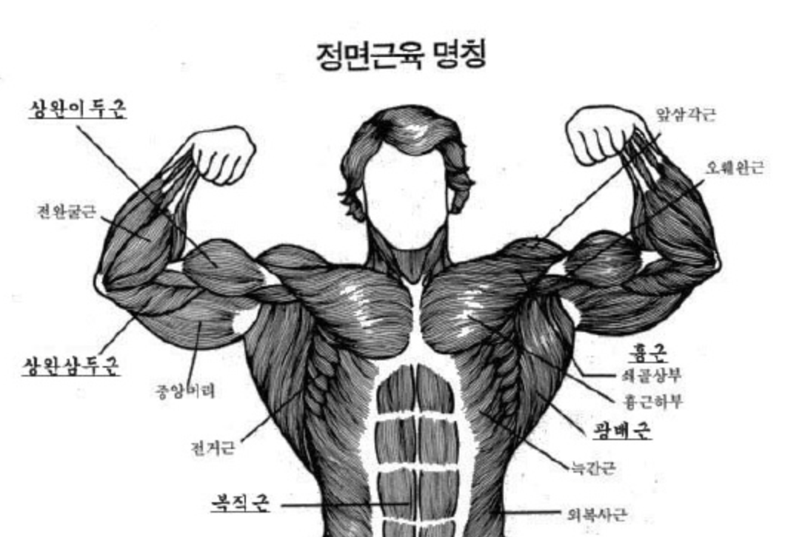
 |  |  |  |  |  |  | 2. 누워서 세라밴드 크로스 후 Y자
 |  |  |  |  |  |  | - 팔 쭉 뻗고 가슴은 펴고 (즉 날개뼈를 젖혀야함)

 |  |  |  |  |  |  | 3. 전거근 강화운동(벽에 수건대고 밀기)
 |  |  |  |  |  |  | - 팔에 세라밴드 건 그 상태 유지해야함
 |  |  |  |  |  |  | - 배가 나오면 안댐
 |  |  |  |  |  |  | - 어깨 벽을 민상태로 운동해야함

 |  |  |  |  |  |  | 4. 선 상태에서 아령 2개 들고 Y자로 들어올리기
 |  |  |  |  |  |  | - 팔 각도 45도 (사선) 되어야함
 |  |  |  |  |  |  | - 전거근? 쪽 힘(자극) 들어와야함

 |  |  |  |  |  |  | 5. 옆으로 누운 자세에서 외회전
 |  |  |  |  |  |  | - 몸 움직이면 안댐 팔로 하는거임
250206 | 아침_어깨 | O |  |  |  | 1.0 set | 오른 어깨 불규칙적 통증(2)
 | 영양 | O |  |  |  | 1.0 set | 장보러 갔을때 (패딩입고 서있을 때) 지속적 누르는 듯 한 느낌 통증(2)
 | 저녁_어깨 | O
250207 | 아침_어깨 | O |  |  |  | 1.0 set | 오른 어깨 욱씬 통증(3) 불규칙
 | 영양 | O |  |  |  | 1.0 set | 재활 하고 욱씬함
 | 저녁_어깨 | O |  |  |  |  | 감기걸림 추움.. 눈아픔
250208 | 아침_어깨 | O |  |  |  | 1.0 set | 오른 어깨 욱씬 통증(2) 불규칙
 | 영양 | O |  |  |  | 1.0 set
 | 저녁_어깨 | O
250209 | 아침_어깨 | O | 알고리즘 |  | 정처기 실기 | 1.0 set | 가벼운 것 조립 중 오른쪽 어깨 통증(7) 발생 욱씬함 약 몇 초 지속됨 2번 발생
 | 영양 | O |  |  |  | 1.0 set | 통증 발생 부분 --> 어깨 관절 부근
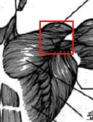
 | 저녁_어깨 | O |  |  |  | 1.0 set |  |  | 팔을 안으로 돌리거나 밖으로 돌릴때
 |  |  |  |  |  |  |  |  | 발생한 것 으로 예상됨
 |  |  |  |  |  |  |  |  | 즉 외회전 혹은 내회전 시 발생으로 예상

 |  |  |  |  |  |  |  |  | 일부 운동 아령 kg수를 낮춰서 진행 예정…

 |  |  |  |  |  |  | 오른 어깨 욱씬 통증(2) 불규칙
250210 | 아침_어깨 | O |  |  |  | 1.0 set | 왼 어깨 눌리는 듯한 불편한 느낌 … 필기할 때 지속 발생
 | 영양 | O |  |  |  | 1.0 set | 오른 어깨 욱씬 통증(2) 불규칙
 | 저녁_어깨 | O
250211 | 아침_어깨 | O |  |  |  | 1.0 set | 왼 어깨 눌리는 듯한 불편한 느낌 … 필기할 때 지속 발생 …
 | 영양 | O |  |  |  | 1.0 set | 오른 어깨 욱씬 통증(2) 불규칙
 | 저녁_어깨 | O |  |  |  | 1.0 set
250212 | 아침_어깨 | O |  |  |  |  | 오른 어깨 욱씬 통증(2) 불규칙
 | 영양 | O |  |  |  | 휴식
 | 저녁_어깨 | O
250213 | 아침_어깨 | O |  |  |  | 1.0 set | 왼 어깨 눌리는 듯한 불편한 느낌 … 필기할 때 지속 발생 …
 | 영양 | O |  |  |  | 1.0 set | 오른 어깨 욱씬 통증(2) 불규칙
 | 저녁_어깨 | O |  |  |  | 1.0 set
250214 | 아침_어깨 | O |  |  |  | 1.0 set | 오른 어깨 욱씬 통증(2) 불규칙
 | 영양 | O |  |  |  | 1.0 set | 감기 걸림
 | 저녁_어깨 | O |  |  |  | 1.0 set
250215 | 아침_어깨 | O |  |  |  | 1.0 set | 오른 어깨 욱씬 통증(2) 불규칙
 | 영양 | O |  |  |  | 1.0 set | 감기 걸림
 | 저녁_어깨 | O |  |  |  | 1.0 set
250216 | 아침_어깨 | O |  |  |  | 1.0 set | 오른 어깨 욱씬 통증(2) 불규칙
 | 영양 | O |  |  |  | 1.0 set | 감기 걸림
 | 저녁_어깨 | O |  |  |  | 1.0 set
250217 | 아침_어깨 | O |  |  |  |  | 오른 어깨 컴퓨터 사용 중 시큰한 통증(3)
 | 영양 | O |  |  |  | 휴식 | 오른 어깨 통증(3) 욱씬욱씬 하루동안 지속
 | 저녁_어깨 | O |  |  |  |  | 감기 걸림
250218 | 아침_어깨 |  |  |  |  |  | 오른 어깨 욱씬한 통증(3) 불규칙
 | 영양 |  |  |  |  | 식중독 | 왼 어깨 눌리는 듯한 불편한 느낌 // 통증(2) 불규칙
 | 저녁_어깨
250219 | 아침_어깨 |  |  |  |  |  | 오른 어깨 욱씬한 통증(3) 불규칙
 | 영양 |  |  |  |  | 식중독 | 왼 어깨 눌리는 듯한 불편한 느낌 // 통증(2) 불규칙
 | 저녁_어깨
250220 | 아침_어깨 | O |  |  |  | 1.0 set | 오른 어깨 욱씬한 통증(3) 불규칙
 | 영양 | O |  |  |  | 1.0 set | 왼 어깨 눌리는 듯한 불편한 느낌 // 통증(2) 불규칙
 | 저녁_어깨 | O
250221 | 아침_어깨 | O |  |  |  | 1.0 set | 오른 어깨 욱씬한 통증(2) 불규칙
 | 영양 | O |  |  |  | 1.0 set | 왼 어깨 눌리는 듯한 불편한 느낌 // 통증(3) !!하루종일 계속 그럼
 | 저녁_어깨 | O
250222 | 아침_어깨 | O |  |  |  | 1.0 set | 왼 어깨 눌리는 듯한 불편한 느낌 // 통증(3)
 | 영양 | O |  |  |  | 1.0 set
 | 저녁_어깨 | O |  |  |  | 0.5 set
250223 | 아침_어깨 | O |  |  |  | 1.0 set | 왼 어깨 눌리는 듯한 불편한 느낌 // 통증(2)
 | 영양 | O |  |  |  | 1.0 set | 오른 어깨 욱씬한 통증(2) 불규칙
 | 저녁_어깨 | O |  |  |  | 0.5 set
250224 | 아침_어깨 | O
 | 영양 | O |  |  |  | 휴식
 | 저녁_어깨 | O
250225 | 아침_어깨 | O |  |  |  | 1.0 set | 오른 어깨 욱씬한 통증(2) 불규칙
 | 영양 | O |  |  |  | 1.0 set
 | 저녁_어깨 | O |  |  |  | 1.0 set
250226 | 아침_어깨 | O |  |  |  | 1.0 set | 왼 어깨 눌리는 듯한 불편한 느낌 // 통증(2)
 | 영양 | O |  |  |  | 1.0 set
 | 저녁_어깨 | O |  |  |  |  | 건대 병원 재활
 |  |  |  |  |  |  | 1. 흉추 회전 운동
 |  |  |  |  |  |  | -> 골반 이동 X // 손은 뒤통수 // 시선은 따라가야댐
 |  |  |  |  |  |  | 2. 누워서 T자
 |  |  |  |  |  |  | -> 등 과 바닥 사이 공간 x로 만들어야댐 배를 누르는 느낌으로 눌러야함
 |  |  |  |  |  |  | 3. 일어서서 Y 자
 |  |  |  |  |  |  | -> 하부 승모근 부분 자극 와야함
 |  |  |  |  |  |  | 4. 일어서서 T자
 |  |  |  |  |  |  | -> 어깨 뒤로 이동하는 것 너무 많이 가지안도록 주의
 |  |  |  |  |  |  | 5. 밴드 당기기(견갑)
 |  |  |  |  |  |  | -> 마지막에 밑으로 눌러주는 느낌 주면 좋음
 |  |  |  |  |  |  | -> 이 때에 가슴 위로 올라가는 것은 자연스러운것운
 |  |  |  |  |  |  | 6. 아령 + 밴드 아래 ~ 위 팔 이동
 |  |  |  |  |  |  | -> 팔 쭉 빼서해야함 어깨 넓이로 밴드 벌리고 진행
250227 | 아침_어깨 | O |  |  |  | 1.0 set | 왼쪽 어깨 눌리는 느낌 (2.5) 앉아서 컴퓨터, 필기 시 지속 발생 !!
 | 영양 | O |  |  |  | 1.0 set
 | 저녁_어깨 | O |  |  |  | 1.0 set
250228 | 아침_어깨 | O |  |  |  |  | 오른 어깨 욱씬한 통증(2) 불규칙
 | 영양 | O |  |  |  | 휴식 | 컴퓨터 사용 및 필기시 발생 !! 왼 어깨 눌리는 듯한 불편한 느낌 // 통증(2)
 | 저녁_어깨 | O
250301 | 아침_어깨 | O |  |  |  | 1.0 set | 컴퓨터 사용 및 필기시 발생 !! 왼 어깨 눌리는 듯한 불편한 느낌 // 통증(2.5)
 | 영양 | O |  |  |  | 1.0 set | 오른 어깨 욱씬한 통증(2) 불규칙
 | 저녁_어깨 | O |  |  |  | 1.0 set
250302 | 아침_어깨 | O |  |  |  | 1.0 set | 오른 어깨 욱씬한 통증(2) 불규칙
 | 영양 | O |  |  |  | 1.0 set | 컴퓨터 사용 및 필기시 발생 !! 왼 어깨 눌리는 듯한 불편한 느낌 // 통증(2)
 | 저녁_어깨 | O
250303 | 아침_어깨 | O |  |  |  | 1.0 set | 오른 어깨 욱씬한 통증(2) 불규칙
 | 영양 | O |  |  |  | 1.0 set | 컴퓨터 사용 및 필기시 발생 !! 왼 어깨 눌리는 듯한 불편한 느낌 // 통증(2)
 | 저녁_어깨 | O |  |  |  | 1.0 set
250304 | 아침_어깨 | O |  |  |  |  | 고려대학교 안암병원 진료 // 상세내역 기입 필요
 | 영양 | O |  |  |  | 휴식 | 정웅교 교수님 진료
 | 저녁_어깨 | O |  |  |  |  | x-ray 찍음 양쪽 어깨 // 이학적 검사 진행
 |  |  |  |  |  |  | 1. 건대 MRI 확인 시 문제 없는 것 으로 보임
 |  |  |  |  |  |  | 2. 충돌증후군 의심댐
 |  |  |  |  |  |  | 3. 현재 최선은 재활 열심히 하는 것
250305 | 아침_어깨 | O |  |  |  | 1.0 set | 오른 어깨 욱씬한 통증(2) 불규칙
 | 영양 | O |  |  |  | 1.0 set | 컴퓨터 사용 및 필기시 발생 !! 왼 어깨 눌리는 듯한 불편한 느낌 // 통증(2)
 | 저녁_어깨 | O |  |  |  | 1.0 set
250306 | 아침_어깨 | O |  |  |  | 1.0 set | 오른 어깨 욱씬한 통증(2) 불규칙
 | 영양 | O |  |  |  | 1.0 set | 컴퓨터 사용 및 필기시 발생 !! 왼 어깨 눌리는 듯한 불편한 느낌 // 통증(2)
 | 저녁_어깨 | O |  |  |  | 1.0 set
250307 | 아침_어깨 | O |  |  |  | 1.0 set | 오른 어깨 욱씬한 통증(2) 불규칙
 | 영양 | O |  |  |  | 1.0 set | 컴퓨터 사용 및 필기시 발생 !! 왼 어깨 눌리는 듯한 불편한 느낌 // 통증(2)
 | 저녁_어깨 | O |  |  |  |  | 통증 빈도 다른 날 보다 적음
250308 | 아침_어깨 | O |  |  |  | 1.0 set | 오른 어깨 욱씬한 통증(2) 불규칙
 | 영양 | O |  |  |  | 1.0 set | 컴퓨터 사용 및 필기시 발생 !! 왼 어깨 눌리는 듯한 불편한 느낌 // 통증(2)
 | 저녁_어깨 | O |  |  |  | 1.0 set
250309 | 아침_어깨 | O
 | 영양 | O |  |  |  | 휴식
 | 저녁_어깨 | O
250310 | 아침_어깨 | O |  |  |  | 1.0 set | 오른 어깨 욱씬한 통증(2) 불규칙
 | 영양 | O |  |  |  | 1.0 set
 | 저녁_어깨 | O |  |  |  | 1.0 set
250311 | 아침_어깨 | O |  |  |  | 1.0 set | 오른 어깨 시큰한 통증(4) 수 초간 시큰시큰함 불규칙적
 | 영양 | O |  |  |  | 1.0 set | -> 오른 어깨 앞 부분 통증
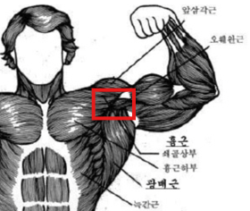
 | 저녁_어깨 | O |  |  |  | 1.0 set

250312 | 아침_어깨 | O |  |  |  | 1.0 set | 오른 어깨 시큰한 통증(4) 수 초간 시큰시큰함 불규칙적
 | 영양 | O |  |  |  | 1.0 set | -> 오른 어깨 앞 부분 통증
 | 저녁_어깨 | O |  |  |  | 0.5 set
250313 | 아침_어깨 | O |  |  |  |  | 오른 어깨 시큰한 통증(4) 수 초간 시큰시큰함 불규칙적
 | 영양 | O |  |  |  | 휴식 | -> 오른 어깨 앞 부분 통증
 | 저녁_어깨 | O
250314 | 아침_어깨 | O |  |  |  | 1.0 set | 건대 병원 재활
 | 영양 | O |  |  |  | 1.0 set | 1. 누워서 오른팔, 왼다리 // 왼팔, 오른다리 번갈아가며 하향 이동
 | 저녁_어깨 | O |  |  |  |  | -> 팔이 뒤 옆을 스치 듯 하여야함

 |  |  |  |  |  |  | 2. 누워서 양손 검지 닿도록 양팔 이동 (스트레칭)
 |  |  |  |  |  |  | -> 처음 시작 상태 에서 힘빼고 진행
 |  |  |  |  |  |  | -> 배에 힘줘서 허리를 지면에 밀착
 |  |  |  |  |  |  | -> 팔 이동시 전거근에 힘으로 이동 할 수 있도록 노력

 |  |  |  |  |  |  | 3. 누워서 A 자 아령들기
 |  |  |  |  |  |  | -> 얼굴은 바닥과 직선이 되어야함
 |  |  |  |  |  |  | -> 가슴 강제로 밀착 X 자연스럽게 조금 떠 있는 것이 정상

 |  |  |  |  |  |  | 4. 누워서 팔 잡고 외회전 스트레칭
 |  |  |  |  |  |  | -> 어개 적당히 빼야함
 |  |  |  |  |  |  | -> 전거근 힘 으로 이동 할 수 있도록 노력

 |  |  |  |  |  |  | 5. 벽에 서서 밴드 장착한상태로 팔 띄우고 붙이고 반복
 |  |  |  |  |  |  | -> 이동할 때 숨 내쉬면댐
250315 | 아침_어깨 | O |  |  |  | 1.0 set | 일상 생활 中 오른쪽 어깨 통증 (3) 불규칙
 | 영양 | O |  |  |  | 1.0 set | -> 눌리는 느낌 지속 금일 계속됨
 | 저녁_어깨 | O |  |  |  | 0.5 set
250316 | 아침_어깨 | O |  |  |  | 1.0 set | 일상 생활 中 오른쪽 어깨 통증 (2) 불규칙
 | 영양 | O |  |  |  | 1.0 set | -> 눌리는 느낌 지속 금일 계속됨
 | 저녁_어깨 | O |  |  |  | 0.5 set
250317 | 아침_어깨 | O |  |  | 6회 문풀 | 1.0 set | 일상 생활 中 오른쪽 어깨 통증 (2) 불규칙
 | 영양 | O |  |  |  | 1.0 set
 | 저녁_어깨 | O
250318 | 아침_어깨 | O |  |  |  |  | 일상 생활 中 오른쪽 어깨 통증 (3) 불규칙 -> 앞 쪽 어깨 부분
 | 영양 | O |  |  |  | 휴식 | -> 눌리는 느낌 多
 | 저녁_어깨 | O
250319 | 아침_어깨 | O |  |  |  | 1.0 set | 일상 생활 中 오른쪽 어깨 통증 (2) 불규칙
 | 영양 | O |  |  |  | 1.0 set | -> 눌리는 느낌...
 | 저녁_어깨 | O |  |  |  | 1.0 set | !! 자고 일어나면 어깨 뻐근..? 뻐근보다 강도가 높음 … 통증??? 인가 ???
250320 | 아침_어깨 | O |  |  |  | 1.0 set | 일상 생활 中 오른쪽 어깨 통증 (2) 불규칙
 | 영양 | O |  |  |  | 1.0 set | -> 눌리는 느낌...
 | 저녁_어깨 | O |  |  |  | 1.0 set | !! 자고 일어나면 어깨 뻐근..? 뻐근보다 강도가 높음 … 통증??? 인가 ???
250321 | 아침_어깨 | O |  |  | 크레아틴 로딩 1일차 | 1.0 set | 일상 생활 中 오른쪽 어깨 통증 (2) 불규칙
 | 영양 | O |  |  |  | 1.0 set | -> 눌리는 느낌...
 | 저녁_어깨 | O |  |  |  |  | !! 자고 일어나면 어깨 뻐근..? 뻐근보다 강도가 높음 … 통증??? 인가 ???
250322 | 아침_어깨 | O |  |  | 크레아틴 로딩 2일차 |  | 일상 생활 中 오른쪽 어깨 통증 (3.5) 욱씬 욱씬 거림…
 | 영양 | O |  |  |  | 휴식 | -> 눌리는 느낌… !! 아침부터 지속 中
 | 저녁_어깨 | O |  |  |  |  | !! 자고 일어나면 어깨 뻐근..? 뻐근보다 강도가 높음 … 통증??? 인가 ???
250323 | 아침_어깨 | O |  |  | 크레아틴 로딩 3일차 | 1.0 set | !! 자고 일어나면 어깨 뻐근함 // 오른 어깨 눌리는 느낌 多
 | 영양 | O |  |  |  | 1.0 set | 일상 생활 中 오른쪽 어깨 통증 (2) 불규칙
 | 저녁_어깨 | O |  |  |  |  | -> 눌리는 느낌
250324 | 아침_어깨 | O |  |  | 크레아틴 로딩 4일차 | 1.0 set | !! 자고 일어나면 어깨 뻐근함 // 오른 어깨 눌리는 느낌 多
 | 영양 | O |  |  |  | 1.0 set | 일상 생활 中 오른쪽 어깨 통증 (2) 불규칙
 | 저녁_어깨 | O |  |  |  |  | -> 눌리는 느낌
250325 | 아침_어깨 | O |  |  | 크레아틴 로딩 5일차 | 1.0 set | !! 자고 일어나면 어깨 뻐근함 // 오른 어깨 눌리는 느낌 多
 | 영양 | O |  |  |  | 1.0 set | 일상 생활 中 오른쪽 어깨 통증 (2) 불규칙
 | 저녁_어깨 | O |  |  |  | 0.5 set | -> 눌리는 느낌
250326 | 아침_어깨 | O |  |  | 크레아틴 로딩 6일차 | 휴식 | 식자재 구매 하러갔을 때 즉 밖에 돌아다닐 때 오른 어깨 눌리는 느낌 多 …
 | 영양 | O |  |  |  |  | 일상 생활 中 오른쪽 어깨 통증 (2) 불규칙
 | 저녁_어깨 | O |  |  |  |  | -> 눌리는 느낌
250327 | 아침_어깨 | O |  |  | 크레아틴 로딩 7일차 | 1.0 set | !! 자고 일어나면 어깨 뻐근함 // 오른 어깨 눌리는 느낌 多
 | 영양 | O |  |  |  | 1.0 set | 일상 생활 中 오른쪽 어깨 통증 (2) 불규칙
 | 저녁_어깨 | O |  |  |  | 0.5 set | -> 눌리는 느낌
250328 | 아침_어깨 | O |  |  |  | 1.0 set | 왼쪽 어깨 눌리는 느낌 통증(2) 컴퓨터 사용중 지속발생 中
 | 영양 | O |  |  |  | 1.0 set
 | 저녁_어깨 | O
250329 | 아침_어깨 | O |  |  |  | 1.0 set
 | 영양 | O |  |  |  | 1.0 set
 | 저녁_어깨 | O
250330 | 아침_어깨 | O |  |  |  |  | 왼쪽 어깨 눌리는 느낌 통증(3) 컴퓨터 사용중 지속발생
 | 영양 | O |  |  |  | 휴식 | └ 욱씬욱씬함
 | 저녁_어깨 | O
250331 | 아침_어깨 | O |  |  |  | 1.0 set | 왼쪽 어깨 눌리는 느낌 통증(2.5) 컴퓨터 사용중 지속발생
 | 영양 | O |  |  |  | 1.0 set | └ 자세 교정기(어깨 교정기) 끼고 있으면 통증 감소댐 // 전체적인 육체 피로도 있음 교정기 장착시
 | 저녁_어깨 | O |  |  |  |  | └ 왼쪽, 오른쪽 어깨 번갈아가면서 눌리는 느낌 多 발생
250401 | 아침_어깨 | O |  |  |  | 1.0 set | 왼쪽, 오른쪽 어깨 눌리는 느낌 통증(2) 번걸아가면서 나타남 // 컴퓨터 사용중 지속 발생
 | 영양 | O |  |  |  | 1.0 set | └ 자세 교정기(어깨 교정기) 끼고 있으면 통증 감소댐 // 전체적인 육체 피로도 있음 교정기 장착시
 | 저녁_어깨 | O
250402 | 아침_어깨 | O |  |  |  | 1.0 set | 왼쪽, 오른쪽 어깨 눌리는 느낌 통증(2) 번걸아가면서 나타남 // 컴퓨터 사용중 지속 발생
 | 영양 | O |  |  |  | 1.0 set | └ 자세 교정기(어깨 교정기) 끼고 있으면 통증 감소댐 // 전체적인 육체 피로도 있음 교정기 장착시
 | 저녁_어깨 | O |  |  |  | 0.5 set
250403 | 아침_어깨 | O |  |  |  |  | 필기 中 오른쪽 어깨 욱씬 욱씬 통증(3) … 갑자기 발생함
 | 영양 | O |  |  |  | 휴식 | 보행(집 앞 걷기) 중 오늘 어깨 눌리는 느낌 통증(2) 지속발생
 | 저녁_어깨 | O
250404 | 아침_어깨 | O |  |  |  | 1.0 set | 건대 재활 운동
 | 영양 | O |  |  |  | 1.0 set
 | 저녁_어깨 | O
250405 | 아침_어깨 | O |  |  |  | 1.0 set | 왼쪽, 오른쪽 어깨 눌리는 느낌 통증(2) 번걸아가면서 나타남 // 컴퓨터 사용중 지속 발생
 | 영양 | O |  |  |  | 1.0 set | └ 자세 교정기(어깨 교정기) 끼고 있으면 통증 감소댐 // 전체적인 육체 피로도 있음 교정기 장착시
 | 저녁_어깨 | O
250406 | 아침_어깨 | O |  |  |  | 1.0 set | 왼쪽 어깨 눌리는 느낌 통증(2) // 컴퓨터 사용 중 발생
 | 영양 | O |  |  |  | 1.0 set
 | 저녁_어깨 | O |  |  |  | 0.2 set
250407 | 아침_어깨 | O |  |  | C기출 변형 18:30 | 1.0 set | 왼쪽 어깨 눌리는 느낌 통증(2) // 컴퓨터 사용 중 발생
 | 영양 | O |  |  | PY기출 변형 20:00 | 1.0 set | └ 자세 교정기(어깨 교정기) 끼고 있으면 통증 감소댐 // 전체적인 육체 피로도 있음 교정기 장착시
 | 저녁_어깨 | O
250408 | 아침_어깨 | O |  |  |  |  | 왼쪽 어깨 눌리는 느낌 통증(3) // 컴퓨터 사용 중 발생
 | 영양 | O |  |  |  | 휴식 | └ 자세 교정기(어깨 교정기) 끼고 있으면 통증 감소댐 // 전체적인 육체 피로도 있음 교정기 장착시
 | 저녁_어깨 | O
250409 | 아침_어깨 | O |  |  |  | 1.0 set | 왼쪽, 오른쪽 어깨 눌리는 느낌 통증(2) 번걸아가면서 나타남 // 컴퓨터 사용중 지속 발생
 | 영양 | O |  |  |  | 1.0 set
 | 저녁_어깨 | O
250410 | 아침_어깨 | O |  |  |  | 1.0 set | 왼쪽 어깨 눌리는 느낌 통증(2) // 오늘 하루종일 … 발생
 | 영양 | O |  |  |  | 1.0 set | 앉을 때 의자 좌판에 엉덩이를 깊이 밀어넣고 허리 피고 앉기 … 하면 도움이 될지??
 | 저녁_어깨 | O
250411 | 아침_어깨 | O |  |  |  | 1.0 set | 왼쪽, 오른쪽 어깨 눌리는 느낌 통증(2) 번걸아가면서 나타남 // 컴퓨터 사용중 지속 발생
 | 영양 | O |  |  |  | 1.0 set
 | 저녁_어깨 | O
250412 | 아침_어깨 | O |  |  |  |  | 오른쪽 어꺠 눌리는 느낌 + 맥박성 통증 (3) // 컴퓨터 사용 중 약 2시간 지속
 | 영양 | O |  |  | 음주 // 사와 1캔 | 휴식 | 오른쪽 어꺠 눌리는 느낌 + 맥박성 통증 (2) // 지속
 | 저녁_어깨
250413 | 아침_어깨 | O |  |  | 컨디션 안좋음 |  | 등 부분 근육통? 있는 것 예상댐 회복시간 부족으로 금일 운동 캔슬 필요 예상
 | 영양 | O |  |  |  |  | 왼쪽 어깨 앞 부분 찌릿한 통증(3) 간혈적 발생
 | 저녁_어깨 |  |  |  |  | 1.0 set | 1세트 운동 한 후 쭉 오른쪽어깨 맥박성 ? 눌리는 느낌?의 불편감 多 금일 중 계속 지속댐
 |  |  |  |  |  |  | └ 어깨가 앞으로 말리는 느낌이 드는 것 같음…
250414 | 아침_어깨 | O |  |  |  | 1.0 set | 왼쪽 어깨 맥박성(욱씬?) 통증(2) + 눌리는 느낌?
 | 영양 | O |  |  | PY기출 변형 33:00 | 1.0 set | └ 양쪽 어깨 번갈아 가면서 해당 증상 발생
 | 저녁_어깨 | O |  |  |  |  | └ 왼쪽 어깨 지속적으로 발생함 통증
250415 | 아침_어깨 | O |  |  | 감기걸림 ;';;;;; | 1.0 set | 왼쪽, 오른쪽 어깨 눌리는 느낌 통증(2) 번걸아가면서 나타남 // 컴퓨터 사용중 지속 발생
 | 영양 | O
 | 저녁_어깨 | O
250416 | 아침_어깨 | O |  |  |  |  | 양쪽 어깨 통증 빈도 다른날 비해 적음
 | 영양 | O |  |  |  | 휴식
 | 저녁_어깨 | O
250417 | 아침_어깨 | O |  |  |  | 1.0 set | 양쪽 어깨 통증 빈도 다른날 비해 적음
 | 영양 | O
 | 저녁_어깨 | O
250418 | 아침_어깨 | O |  |  |  |  | 왼쪽 어깨 눌리는 느낌 맥박성 통증(2)
 | 영양 | O |  |  |  | 휴식
 | 저녁_어깨 | O
250419 | 아침_어깨 | O |  |  |  |  | 왼쪽 어깨 눌리는 느낌 맥박성 통증(2)
 | 영양 | O |  |  |  | 휴식 | └ 양쪽 어깨 번갈아 가면서 해당 증상 발생
 | 저녁_어깨 | O
250420 | 아침_어깨 | O |  |  |  |  | 왼쪽 어깨 눌리는 느낌 맥박성 통증(2)
 | 영양 | O | 정처기 시험 |  | 음주 하이볼 1캔 | 휴식 | └ 양쪽 어깨 번갈아 가면서 해당 증상 발생
 | 저녁_어깨 |  | └ 합격
250421 | 아침_어깨 | O |  |  |  |  | 왼쪽 어깨 눌리는 느낌 맥박성 통증(2)
 | 영양 | O | 리눅스 시작 |  | 메이플함…. ㅋㅋ | 휴식 | └ 양쪽 어깨 번갈아 가면서 해당 증상 발생
 | 저녁_어깨 |  |  |  | └ 11만원 메소 구매
250422 | 아침_어깨 | O |  |  |  | 1.0 set | 어깨 통증 빈도 다른 날 비해 적음
 | 영양 | O |  |  |  | 1.0 set | 오른 무릎 무거운? 걸리는 느낌 듬
 | 저녁_어깨
250423 | 아침_어깨 | O |  |  |  | 1.0 set | 어깨 통증 빈도 다른 날 비해 적음
 | 영양 | O |  |  |  | 0.5 set | 오른 무릎 무거운? 걸리는 느낌 듬
 | 저녁_어깨
250424 | 아침_어깨 | O |  |  | 정신 몽롱함 | 1.0 set | 왼쪽 어깨 눌리는 느낌 맥박성 통증(2)
 | 영양 | O |  |  | 힘 안들어감.. |  | └ 양쪽 어깨 번갈아 가면서 해당 증상 발생
 | 저녁_어깨 | O |  |  | 원인 불명 |  | 오른 무릎 무거운? 걸리는 느낌 듬
250425 | 아침_어깨 |  |  |  |  |  | 왼쪽 어깨 눌리는 느낌 맥박성 통증(2)
 | 영양 | O |  |  |  | 휴식
 | 저녁_어깨 | O
250426 | 아침_어깨 | O |  |  |  | 1.0 set | 왼쪽 어깨 눌리는 느낌 맥박성 통증(2)
 | 영양 | O |  |  |  | 0.5 set | └ 양쪽 어깨 번갈아 가면서 해당 증상 발생
 | 저녁_어깨 | O
250427 | 아침_어깨 | O |  |  |  | 1.0 set | 왼쪽 어깨 눌리는 느낌 맥박성 통증(2)
 | 영양 | O |  |  |  | 0.5 set | └ 양쪽 어깨 번갈아 가면서 해당 증상 발생
 | 저녁_어깨 | O
250428 | 아침_어깨 | O |  |  |  |  | 건대 병원 방문
 | 영양 | O |  |  |  | 휴식 | 오른 무릎 무거운? 걸리는 느낌 듬
 | 저녁_어깨 | O
250429 | 아침_어깨 | O |  |  |  | 1.0 set | 왼쪽 어깨 눌리는 느낌 맥박성 통증(2)
 | 영양 | O |  |  |  |  | └ 양쪽 어깨 번갈아 가면서 해당 증상 발생
 | 저녁_어깨 | O |  |  |  |  | 오른 무릎 맥박성 통증(2) 욱씬거림
250430 | 아침_어깨 | O |  |  |  | 1.0 set | 건대 재활 방문
 | 영양 | O |  |  |  |  | └ 한달에 한번 경과관찰 재활운동 진행
 | 저녁_어깨 | O |  |  |  |  | └ 금일 운동한 것을 1사이클로 한달동안 운동 진행
250501 | 아침_어깨 | O |  |  |  | 1.0 set | 왼쪽 어깨 눌리는 느낌 맥박성 통증(2)
 | 영양 | O |  |  |  |  | └ 양쪽 어깨 번갈아 가면서 해당 증상 발생
 | 저녁_어깨 | O |  |  |  |  | 오른 무릎 맥박성 통증(2) 욱씬거림
250502 | 아침_어깨 | O |  |  |  | 1.0 set | 왼쪽 어깨 눌리는 느낌 맥박성 통증(3)
 | 영양 | O |  |  |  |  | └ 눌리는 느낌 多
 | 저녁_어깨 | O |  |  |  |  | 오른 무릎 맥박성 통증(2) 욱씬거림
250503 | 아침_어깨 | O |  |  |  | 1.0 set | 왼쪽 어깨 눌리는 느낌 맥박성 통증(2)
 | 영양 | O |  |  |  |  | └ 눌리는 느낌 多
 | 저녁_어깨 | O
250504 | 아침_어깨 | O |  |  |  | 1.0 set | 왼쪽 어깨 눌리는 느낌 맥박성 통증(3)
 | 영양 | O |  |  |  |  | └ 눌리는 느낌 多
 | 저녁_어깨

 | 이사

250508 | 아침_어깨 |  |  |  |  | 1.0 set | 왼쪽 어깨 눌리는 느낌 맥박성 통증(2)
 | 영양 |  |  |  |  |  | └ 눌리는 느낌 多
 | 저녁_어깨 | O
250509 | 아침_어깨 | O |  |  |  |  | 양쪽 어깨 눌리는 느낌 맥박성 통증(2)
 | 영양 | O | 리눅스 2급 |  | 하이볼 먹음 | 휴식 | └ 눌리는 느낌 多
 | 저녁_어깨 |  | 2차 시험 접수
250510 | 아침_어깨 |  | 일어 상용한자 |  | ~ 107p | 1.0 set | 양쪽 어깨 눌리는 느낌 맥박성 통증(2)
 | 영양 | O | 리눅스 인강 |  | ~ 함수 파트
 | 저녁_어깨 | O | 코테 |  | 불, 뮤탈
250511 | 아침_어깨 | O |  |  |  | 1.5 set | 왼쪽 어깨 눌리는 느낌 맥박성 통증(2.5)
 | 영양 | O |  |  |  |  | └ 눌리는 느낌 多
 | 저녁_어깨 | O
250512 |  |  |  | ???
250513 | 아침_어깨 | O |  |  |  | 1.0 set | 왼쪽 어깨 눌리는 느낌 맥박성 통증(2)
 | 영양 | O |  |  |  | 1.0 set
 | 저녁_어깨 | O
250514 | 아침_어깨 | O |  |  |  | 1.0 set | 왼쪽 어깨 눌리는 느낌 맥박성 통증(2)
 | 영양 | O |  |  |  | 1.0 set
 | 저녁_어깨 | O
250515 | 아침_어깨 | O |  |  |  | 1.0 set | 왼쪽 어깨 눌리는 느낌 맥박성 통증(2)
 | 영양 | O
 | 저녁_어깨 | O
250516 | 아침_어깨 | O |  |  |  | 1.0 set | 왼쪽 어깨 눌리는 느낌 맥박성 통증(2.5)
 | 영양 | O |  |  |  |  | └ 눌리는 느낌 多
 | 저녁_어깨 | O
250517 | 아침_어깨 | O |  |  |  | 1.0 set | 왼쪽 어깨 눌리는 느낌 맥박성 통증(2)
 | 영양 | O
 | 저녁_어깨
250518 | 아침_어깨 |  |  |  |  |  | 왼쪽 어깨 눌리는 느낌 맥박성 통증(2.5)
 | 영양 | O |  |  |  | 휴식 | └ 눌리는 느낌 多
 | 저녁_어깨 | O
250519 | 아침_어깨 | O |  |  |  | 1.0 set | 왼쪽 어깨 눌리는 느낌 맥박성 통증(2)
 | 영양 | O
 | 저녁_어깨 | O
250520 | 아침_어깨 | O |  |  |  | 1.0 set | 왼쪽 어깨 눌리는 느낌 맥박성 통증(2)
 | 영양 | O |  | 에어컨 송풍팬 청소 |  | 1.0 set | └ 눌리는 느낌 多
 | 저녁_어깨 | O
250521 | 아침_어깨 | O |  |  |  |  | 왼쪽 어깨 눌리는 느낌 맥박성 통증(2)
 | 영양 | O |  | 에어컨 조립 |  | 손 다침
 | 저녁_어깨 | O |  | 손 다침
250522 | 아침_어깨 | O |  |  |  |  | 오론쪽 어깨 눌리는 느낌 + 맥박성 통증(2.5)
 | 영양 | O |  |  |  | 손다침 | └ 눌리는 느낌 多
 | 저녁_어깨 | O
250523 | 아침_어깨 | O |  |  |  | 1.0 set | 오론쪽 어깨 눌리는 느낌 + 맥박성 통증(2.5)
 | 영양 | O |  |  |  | 1.0 set | └ 눌리는 느낌 多
 | 저녁_어깨 | O
250524 | 아침_어깨 | O |  |  |  | 1.0 set | 오론쪽 어깨 눌리는 느낌 + 맥박성 통증(2)
 | 영양 | O |  |  |  | 1.0 set | └ 눌리는 느낌 多
 | 저녁_어깨
250525 | 아침_어깨 |  |  |  |  | 1.0 set | 오론쪽 어깨 눌리는 느낌 + 맥박성 통증(2)
 | 영양 | O |  |  |  | 1.0 set
 | 저녁_어깨 | O
250526 | 아침_어깨 |  |  |  |  | 1.0 set | 오론쪽 어깨 눌리는 느낌 + 맥박성 통증(2)
 | 영양 | O |  |  |  | 1.0 set
 | 저녁_어깨 | O
250527 | 아침_어깨 |  |  |  |  |  | 오론쪽 어깨 눌리는 느낌 + 맥박성 통증(2)
 | 영양 | O |  |  |  | 휴식 | └ 뭔가 불안정한 느낌
 | 저녁_어깨 | O
250528 | 아침_어깨 |  |  |  |  | 1.0 set | 양쪽 어깨 번갈아 가며 눌리는 느낌 + 맥박성 통증(2)
 | 영양 | O |  |  |  | 1.0 set
 | 저녁_어깨 | O
250529 | 아침_어깨 |  |  |  |  | 1.0 set | 양쪽 어깨 번갈아 가며 눌리는 느낌 + 맥박성 통증(2)
 | 영양 | O |  |  |  | 1.0 set | !! 오른쪽 어꺠 불안정한 느낌 .. 머랄까 ...
 | 저녁_어깨 | O
250530 | 아침_어깨 | O |  |  |  | 1.0 set | 양쪽 어깨 번갈아 가며 눌리는 느낌 + 맥박성 통증(2)
 | 영양 | O |  |  |  | 1.0 set
 | 저녁_어깨 | O
250531 | 아침_어깨 | O |  |  |  |  | 양쪽 어깨 번갈아 가며 눌리는 느낌 + 맥박성 통증(2)
 | 영양 | O | 감기약 복용 |  |  | 휴식
 | 저녁_어깨 | O
250601 | 아침_어깨 | O |  |  |  | 1.0 set | 왼쪽 어깨 눌리는 느낌 + 맥박성 통증(3)
 | 영양 | O | 감기약 복용 |  |  | 1.0 set | └ 욱씬 욱씬 ... 눌리는 느낌 多
 | 저녁_어깨 | O
250602 | 아침_어깨 | O |  |  |  | 1.0 set | 양쪽 어깨 번갈아 가며 눌리는 느낌 + 맥박성 통증(2.5)
 | 영양 | O | 감기약 복용 |  |  | 1.0 set
 | 저녁_어깨 | O
250603 | 아침_어깨 | O |  |  |  |  | 오른쪽 어깨 눌리는 느낌 + 맥박성 통증(3)
 | 영양 | O | 감기약 복용 |  |  | 휴식
 | 저녁_어깨 | O
250604 | 아침_어깨 | O |  |  |  | 1.0 set | 오른쪽 어깨 눌리는 느낌 + 맥박성 통증(3)
 | 영양 | O |  |  |  | 1.0 set
 | 저녁_어깨 | O
250605 | 아침_어깨 | O |  |  |  | 1.0 set | 오른쪽 어깨 눌리는 느낌 + 맥박성 통증(2.5)
 | 영양 | O |  |  |  | 1.0 set
 | 저녁_어깨 | O
250606 | 아침_어깨 | O |  |  |  | 1.0 set | 양쪽 어깨 번갈아 가며 눌리는 느낌 + 맥박성 통증(2.5)
 | 영양 | O |  |  |  | 1.0 set
 | 저녁_어깨 | O
250607 | 아침_어깨 | O |  |  |  | 1.0 set | 오른쪽 어깨 맥박성 통증 + 눌리는 느낌 .... (2.5)
 | 영양 | O |  |  |  | 1.0 set | └ 기상 부터 지속 중
 | 저녁_어깨 | O
250608 | 아침_어깨 | O |  |  |  | 1.0 set | 양쪽 어깨 번갈아 가며 눌리는 느낌 + 맥박성 통증(2.5)
 | 영양 | O |  |  |  | 1.0 set
 | 저녁_어깨 | O
250609 | 아침_어깨 | O |  |  |  |  | 양쪽 어깨 번갈아 가며 눌리는 느낌 + 맥박성 통증(2.5)
 | 영양 | O | 휴식 필요로 예상 |  |  | 휴식
 | 저녁_어깨 | O | 감기 걸려있음
250610 | 아침_어깨 |  |  |  |  |  | 양쪽 어깨 번갈아 가며 눌리는 느낌 + 맥박성 통증(2.5)
 | 영양 |  | 예비군 |  |  | 휴식
 | 저녁_어깨 | O | 감기약 복용
250611 | 아침_어깨 | O |  |  |  |  | 오른쪽 어깨 눌리는 느낌 + 맥박성 통증(2.5)
 | 영양 | O | 감기약 복용 |  |  | 휴식
 | 저녁_어깨 | O
250612 | 아침_어깨 | O |  |  |  |  | 잠자고 일어난 후 통증(2) 정도로 감소
 | 영양 | O |  |  |  | 1.0 set | ... 운동 잘못된 자세로 진행했을 가능성 多
 | 저녁_어깨 | O |  |  |  |  | └> 누운자세로 밴드 <>로 양쪽 팔 외회전 시켜 날개뼈를 모아주는 동작 ↓ 아래 사진
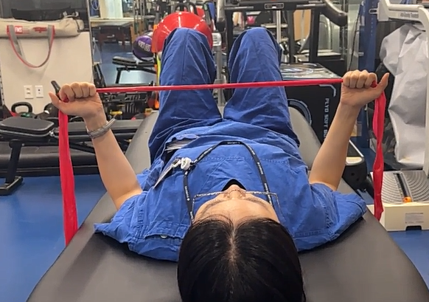
 |  |  |  |  |  |  | 해당 동작할 때 어깨 바깥 위쪽에 자극이옴
 |  |  |  |  |  |  | ... 그런대 이거 잘 못하겠음
 |  |  |  |  |  |  | 일단 해당 동작을 제외하고 진행해 볼 예정

 |  |  |  |  |  |  | + 전체 횟수 36회 -> 30회로 조정
 |  |  |  |  |  |  | + 일부 운동 강도 완화
 |  |  |  |  |  |  | + 어깨에 힘이 들어가지 않도록 운동하도록 노력
 |  |  |  |  |  |  | 지금 난 등 운동하는거임.. 어깨 자극 / 힘 들어가면 안댐

250613 | 아침_어깨 | O |  |  |  | 1.0 set | 1회 운동 후 오른쪽 어깨 욱씬함 ↑
 | 영양 | O |  |  |  | 0.5 set |  | │
 | 저녁_어깨 | O |  |  |  |  |  | 아래 사진의 운동할 때 주의 필요? ... 해당 부분 신경써서 진행 해보아야 할 것 같음
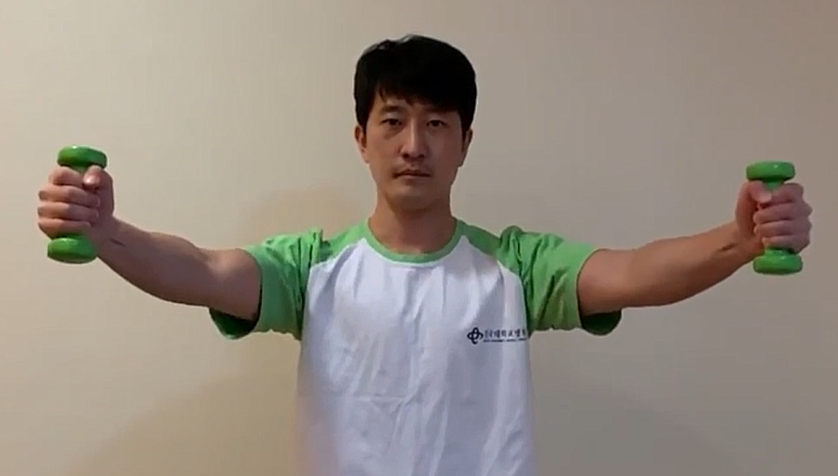

 |  |  |  |  |  |  | 양쪽 어깨 번갈아 가며 눌리는 느낌 + 맥박성 통증(2.5)
250614 | 아침_어깨 | O |  |  |  |  | 양쪽 어깨 번갈아 가며 눌리는 느낌 + 맥박성 통증(2.5)
 | 영양 | O |  |  |  | 휴식
 | 저녁_어깨 | O
250615 | 아침_어깨 | O | 기상시 오른 쪽 어깨 걸리는 느낌 잇음
 | 영양 | O | + 욱씬 통증(2) 정도 지속
 | 저녁_어깨 | O
 |  |  | 맥박성 통증 ↑ |  |  | 휴식
 |  |  | 왼쪽 어깨에 비해 뜨거운 것 같기도함

 |  |  | 오른쪽 어깨 불안정 느낌
 |  |  | 시큰? 욱씬거림 통증(3)
250616 | 아침_어깨 | O |  |  |  | 12 회 | 아침 기상시 오른쪽 어깨 눌리는 느낌 .. + 시큰?한 통증(2) 정도 발생
 | 영양 | O |  |  |  |  | └ 어제 잠자기 전에 침대에 누웠을 때 욱씬거리는 통증(3)정도 있었음
 | 저녁_어깨 | O |  |  |  |  | └ 금일 운동강도 낮추고 신경써서 진행..

250617 | 아침_어깨 | O |  |  |  | 12 회 | 아침 기상시 오른쪽 어깨 눌리는 느낌 있음
 | 영양 | O |  |  |  |  | 어제 운동 시 .. 구분 동작으로 진행함 (호흡 해서 배에 공기 다 빼고 -> 동작 진행)
 | 저녁_어깨 |  |  |  |  |  | 각 동작들 할 때 어깨에 힘 최소한으로 .. 될 수 있으면 안들어가고 등힘으로 할 수 있도록 천천히 진행
 |  |  |  |  |  |  | └ 운동 강도 낮춰야 정확히 가능할 듯

 |  |  |  |  |  |  | 감기 ... 걸림
 |  |  |  |  |  |  | 아니 감기 걸렸던게 더 심해짐 << 이게 맞는 말 인듯 ?

 |  |  |  |  |  |  | 양쪽 어깨 번갈아 가며 눌리는 느낌 + 맥박성 통증(2)
250618 | 아침_어깨 | O |  |  |  | 12 회 | 왼쪽 어깨 눌리는 느낌
 | 영양 | O |  |  |  |  | └─ 오후 중 수 시간 발생..
 | 저녁_어깨 | O
250619 | 아침_어깨 | O |  |  |  |  | 왼쪽 어깨 눌리는 느낌 맥박성 통증(2)
 | 영양 | O |  |  |  | 휴식
 | 저녁_어깨 | O
250620 | 아침_어깨 | O |  |  |  | 12 회
 | 영양 | O
 | 저녁_어깨 | O |  |  |  |  | 골반뼈? 부분 ??? 을 피면? ...?
 |  |  |  |  |  |  | 평소 자세는 어깨 뒤로 본애는 동작 부드럽게 안펴지는? 날개뼈쪽? .. 등 힘들어감
 |  |  |  |  |  |  | 그런대 골반뼈를 피면 ??? << 뭐 어떻게 표현해야할지 모르겠음
 |  |  |  |  |  |  | └ 어개 뒤로 보내는게 그전보다 부드럽게 넘어감

 |  |  |  |  |  |  | 그런대 골반뼈 피면 골반 -> 척추 넘어가는 부븐((꼬리뼈 위) 힘들어감
 |  |  |  |  |  |  | ????????
 |  |  |  |  |  |  | 이거 다음 재활 때 질문 필요함
250621 | 아침_어깨 | O | cpp 강의 복습 필요 |  |  | 12 회 | 양쪽 어깨 번갈아 가며 눌리는 느낌 + 맥박성 통증(2)
 | 영양 | O | └ 이거 한번 복습 해서 다시 재정리
 | 저녁_어깨 |  | └ 필수임.. 지금 까먹은게 다수

 |  |  | sys 4단원 까지 ? 밀 수 있나?
250622 | 아침_어깨 | O | sys 강의 밀기 전 |  |  | 12 회 | 0620에 말했던 골반 어쩌구
 | 영양 | O | cpp 강의 복습 한번 해야댐 |  |  |  | └ 골반을 핀다?? 라는 표현보다 90도?로 상체를 세운상태에서 등 근육으로 어꺠를 뒤로 당김
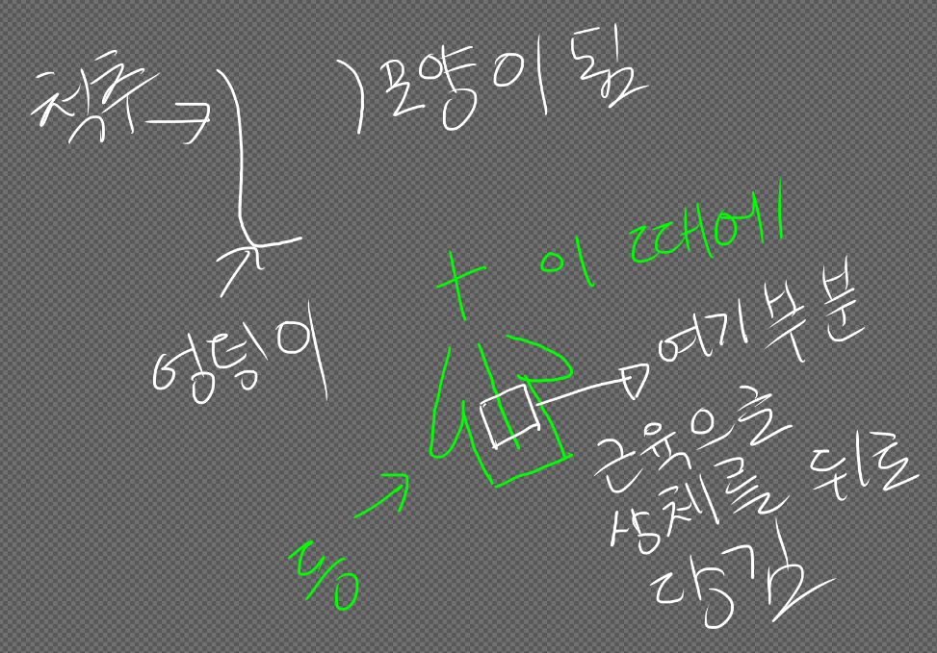
 | 저녁_어깨 | O | └ 오늘부터 |  |  |  | └─>

 |  |  | cpp 강의 복습 다하고 나서
 |  |  | sys 도전과제????
 |  |  | ** 특정 폴더의 하위 폴더까지 모두
 |  |  | 감지자를 붙여서 감시하는 코드 작성
 |  |  | │
 |  |  | └ cpp스타일 + c언어 sys API
 |  |  | └ 로 작성 + 쉘 스크립트를 사용함

 |  |  | cpp 25 |  |  |  | 이거 어떤 자세가 맞는지 ? 질문 해야댐 **중요**

250623 | 아침_어깨 | O | sys 컨트롤 시트 만들고 |  |  |  | 양쪽 어깨 번갈아 가며 눌리는 느낌 + 맥박성 통증(2)
 | 영양 | O | 하이퍼 링크 연결 |  |  | 휴식
 | 저녁_어깨 | O | ->완료
 |  |  | cpp 강의 복습

 |  |  | git 강의 밀기
 |  |  | -> 진행

250624 | 아침_어깨 | O | 1. git 강의 |  |  | 12 회 | 양쪽 어깨 번갈아 가며 눌리는 느낌 + 맥박성 통증(2)
 | 영양 | O
 | 저녁_어깨 | O
 |  |  | 2. cpp복습

250625 | 아침_어깨 | O | 1. git 강의 |  |  | 12 회 | 왼쪽 어깨 맥박성 통증(2.5) + 눌리는 느낌
 | 영양 | O
 | 저녁_어깨 | O
 |  |  | 2. cpp복습
250626 | 아침_어깨 |  |  |  |  | 12 회 | 왼쪽 어깨 맥박성 통증(2) + 눌리는 느낌
 | 영양 | O
 | 저녁_어깨 | O
250627 | 아침_어깨 |  | 1. git 강의 |  |  |  | 왼쪽 어깨 맥박성 통증(2) + 눌리는 느낌
 | 영양 | O | git은 이제 실제 사용할 때 나머지 |  |  | 휴식
 | 저녁_어깨 |  | 끝내는것으로

 |  |  | 2. cpp복습
250628 | 아침_어깨 | O | 1. cpp 복습 |  |  | 24 회 | 왼쪽 어깨 맥박성 통증(2) + 눌리는 느낌
 | 영양 | O
 | 저녁_어깨
250629 | 아침_어깨 | O | 듀얼 부트 환경 구성 |  |  | 12 회 | 왼쪽 어깨 맥박성 통증(2) + 눌리는 느낌
 | 영양 | O
 | 저녁_어깨
250630 | 아침_어깨 |  | 듀얼 부트 환경 구성 |  |  | 12 회 | 양쪽 어깨 번갈아가며 맥박성 통증(2) + 눌리는 느낌
 | 영양 | O
 | 저녁_어깨
250702 | 아침_어깨 |  | 삼성 병원 갔다옴 |  |  | 휴식 | 양쪽 어깨 번갈아가며 맥박성 통증(2) + 눌리는 느낌
 | 영양 | O |  |  |  | 휴식
 | 저녁_어깨 | O |  |  |  |  | -▶ 통증을 수반하고 살아가야 한다 ?
 |  |  |  |  |  |  | 아니 이게 무시할 수 있는 수준이 아닌대
 |  |  |  |  |  |  | 뭘 수반하고 살아가 온 신경이 어깨로 쏠려서 집중 자체가 안대는대
 |  |  | rere 연결… -> 있다가 windows로
 |  |  |  |  |  |  | 수술로 해결할 수 있는지 모름 // MRI로 보면 문제점이 확인 X
 |  |  |  |  |  |  | └─ 의심대는 부분은 관절염 ? 충돌 증후군 ? 그쯤임
 |  |  |  |  |  |  | └── 그런대 그걸로 이런 일상생활에 엄청난 지장이 생기는 통증? 눌리는 느낌? 이 지속댄다?
 |  |  |  |  |  |  | └─── 아니 이게 말이댐 ? // 아니 그리고 대체 왜 오른족 왼쪽 번갈아 가면서 ㅈㄹ임

250703 | 아침_어깨 |  |  |  |  |  | 왼쪽 어깨 맥박성 통증(3) + 눌리는 느낌 / 아침부터 지속
 | 영양 | O |  |  |  | 휴식
 | 저녁_어깨 | O
250704 | 아침_어깨 |  | sys 밀기 |  |  | 휴식 | 양쪽 어깨 번갈아가며 맥박성 통증(3) + 눌리는 느낌
 | 영양 | O
 | 저녁_어깨 | O
250705 | 아침_어깨 | O |  |  |  | 12 회 | 가정
 | 영양 | O |  |  |  |  | 6월 1일 ~ 6월 10일 -> 이 때에 통증 2.5 이상 나옴
 | 저녁_어깨 | O |  |  |  |  | 저 당시 운동 강도 지금보다 높고 어꺠 쪽을 사용한것으로 예상댐

 |  |  |  |  |  |  | 저 당시와 2일전 ~ 오늘 의 공통점이
 |  |  |  |  |  |  | 등? 근육 아픔? 뭉쳤다 해야대나?
 |  |  |  |  |  |  | 운동하고 나서 뻐근한게 좀 심해서 좀 아픈?
 |  |  |  |  |  |  | 이 느낌이 있었던걸로 기억함

 |  |  |  |  |  |  | 원래의 목표가 등 근육으로 어깨를 잡아서 통증을 완화한다 <<< 이게 목표였고
 |  |  |  |  |  |  | 실제로 스테로이드 주사 효과 기간이 끝난 후 에도 전의 통증인 4보다 경감되었음

 |  |  |  |  |  |  | 그런대 운동을 할 때 부정확한 자세로 하거나 회복이 부족한 상태로
 |  |  |  |  |  |  | 계속 운동하게대면 피로가 쌓이다가
 |  |  |  |  |  |  | 등 근육이 더 이상 버티지 못하는 한계점이 옴
 |  |  |  |  |  |  | 그러면 등 근육이 어깨를 못 잡음 -> 다시 통증이 악화댐

 |  |  |  |  |  |  | ??? 위의 경우도 고려해보아야 할 것 같음

 |  |  |  |  |  |  | 6월 22일? 날 피고 해야한다 했던거
 |  |  |  |  |  |  | 이거 너무 많이 피니까???? 골반 바로 위 척추에 통증옴
 |  |  |  |  |  |  | 통증이 오지 않는 한도 내에서 펴야할 것 같음

 |  |  |  |  |  |  | 양쪽 어깨 번갈아가며 맥박성 통증(2.5) + 눌리는 느낌

250706 | 아침_어깨 | O |  |  |  | 휴식 | 양쪽 어깨 번갈아가며 맥박성 통증(2.5) + 눌리는 느낌
 | 영양 | O
 | 저녁_어깨 | O
250707 | 아침_어깨 |  |  |  |  | 12 회 | 양쪽 어깨 번갈아가며 맥박성 통증(2) + 눌리는 느낌
 | 영양 | O
 | 저녁_어깨 | O
250708 | 아침_어깨 |  |  |  |  | 24 회 | 양쪽 어깨 번갈아가며 맥박성 통증(2) + 눌리는 느낌
 | 영양 | O
 | 저녁_어깨 | O
250709 | 아침_어깨 | O | 3E PRP // 건대 예약 |  |  | 12 회 | 양쪽 어깨 번갈아가며 맥박성 통증(2) + 눌리는 느낌
 | 영양 | O
 | 저녁_어깨 | O
250710 | 아침_어깨 | O |  |  |  | 휴식 | 양쪽 어깨 번갈아가며 맥박성 통증(2) + 눌리는 느낌
 | 영양 | O
 | 저녁_어깨 | O
250711 | 아침_어깨 |  |  |  |  | 12 회 | 양쪽 어깨 번갈아가며 맥박성 통증(2) + 눌리는 느낌
 | 영양 | O
 | 저녁_어깨 | O
250712 | 아침_어깨 |  |  |  |  | 12 회 | 왼쪽 어깨 맥방성 통증(2) + 눌리는 느낌
 | 영양 | O
 | 저녁_어깨
250713 | 아침_어깨 |  |  |  |  | 24 회 | 양쪽 어깨 번갈아가며 맥박성 통증(2) + 눌리는 느낌
 | 영양 | O
 | 저녁_어깨
250714 | 아침_어깨 |  |  |  |  |  | 양쪽 어깨 번갈아가며 맥박성 통증(2.5) + 눌리는 느낌
 | 영양 | O |  |  |  | 휴식
 | 저녁_어깨 | O
250715 | 아침_어깨 |  |  |  |  |  | 양쪽 어깨 번갈아가며 맥박성 통증(2) + 눌리는 느낌
 | 영양 | O |  |  |  | 휴식
 | 저녁_어깨 | O
250716 | 아침_어깨 |  |  |  |  |  | 건대 재활
 | 영양 | O |  |  |  |  | > 전체적으로 자세 재확인 필요
 | 저녁_어깨
 |  |  |  |  |  |  | > 허리와 어깨를 피는거 어떻게 하는지?

 |  |  |  |  |  |  | > 허리와 어깨를 핀 상태(즉 이상적인 자세)로 운동을 하는 방법 ?

 |  |  |  |  |  |  |  |  |  | ◀ 이운동 잘 못하겠음
 |  |  |  |  |  |  |  |  |  | 이 운동을 대신해서 동일하거나 비슷한 효과를 얻을 수 있는 운동 추천 부탁드리기

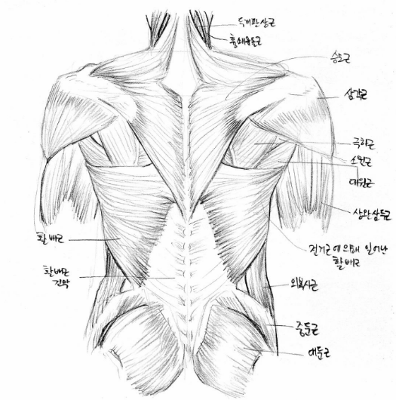

 |  |  |  |  |  |  | > 운동 하다보면
 |  |  |  |  |  |  | 분홍 동그라미 부분 힘들어감
 |  |  |  |  |  |  | -> 통증? 발생함

 |  |  |  |  |  |  | > 허리와 어깨를 의식적으로
 |  |  |  |  |  |  | 피다보면 하늘색 동그라미
 |  |  |  |  |  |  | 부분 통증 발생함
 |  |  |  |  |  |  | -> 통증 없이 필 수 있는 방법 필요

 |  |  |  |  |  |  | 통증 2~3 왔다 갔다함
 |  |  |  |  |  |  | 통증 2.5 이상 일 때 공통점 -> |  | 감기 등에 걸리거나
 |  |  |  |  |  |  |  |  | 운동 후 등 근육 통증? 등이 있음
 |  |  |  |  |  |  |  |  | 단
 |  |  |  |  |  |  |  |  | 위 내용 없지만 2.5 이상인 상태가 있음
 |  |  |  |  |  |  |  |  | ...
250717 | 아침_어깨 |  |  |  |  | 12 회 | 양쪽 어깨 번갈아가며 맥박성 통증(2) + 눌리는 느낌
 | 영양 | O
 | 저녁_어깨
250718 | 아침_어깨 |  |  |  |  |  | 왼쪽 어깨 맥박성 통증(2.5) + 눌리는 느낌
 | 영양 | O |  |  |  | 휴식
 | 저녁_어깨 | O
250719 | 아침_어깨 |  |  |  |  |  | 양쪽 어깨 번갈아가며 맥박성 통증(2) + 눌리는 느낌
 | 영양 | O |  |  |  | 휴식
 | 저녁_어깨 | O
250720 | 아침_어깨 |  |  |  |  | 12 회 | 왼쪽 어깨 욱씬욱씬 맥박성 통증(3) <-> (2) 왔다 갔다함
 | 영양 | O
 | 저녁_어깨 | O
250721 | 아침_어깨 |  |  |  |  | 12 회 | 왼쪽 어깨 맥박성 통증(2.5) + 눌리는 느낌
 | 영양 | O | 등 근육통? 있음
 | 저녁_어깨 | O | 잠 너무 늦게 자는듯;;;
 |  |  | 잠 늦게자서 회복이 늦는다?
250722 | 아침_어깨 |  |  |  |  | 12 회 | 왼쪽 어깨 맥박성 통증(2.5) + 눌리는 느낌
 | 영양 | O
 | 저녁_어깨
250723 | 아침_어깨 | O | 아침 일어날 때 등쪽 근육통? 잇음 |  |  | 휴식 | 양쪽 어깨 번갈아가며 맥박성 통증(2.5) + 눌리는 느낌
 | 영양 | O | 감기약 복용
 | 저녁_어깨 | O | 약간의 두통 + 오한?
250724 | 아침_어깨 | O | 아침 일어날 때 등쪽 근육통? 잇음 |  |  | 12 회 | 양쪽 어깨 번갈아가며 맥박성 통증(2.5) + 눌리는 느낌
 | 영양 | O | 감기약 복용
 | 저녁_어깨
250725 | 아침_어깨 |  |  |  |  | 12 회 | 양쪽 어깨 번갈아가며 맥박성 통증(2.5) + 눌리는 느낌
 | 영양 | O | 감기약 복용
 | 저녁_어깨
250726 | 아침_어깨 |  | 아침 일어날 때 등쪽 근육통? 잇음 |  |  | 12 회 | 양쪽 어깨 번갈아가며 맥박성 통증(2.5) + 눌리는 느낌
 | 영양 | O
 | 저녁_어깨 | O
250727 | 아침_어깨 |  | 아침 일어날 때 등쪽 근육통? 잇음 |  |  |  | 양쪽 어깨 번갈아가며 맥박성 통증(3) + 눌리는 느낌
 | 영양 |  |  |  |  | 휴식
 | 저녁_어깨 | O
250728 | 아침_어깨 | O | 아침 일어날 때 등쪽 근육통? 잇음 |  |  | 12 회 | 양쪽 어깨 번갈아가며 맥박성 통증(2.5) + 눌리는 느낌
 | 영양
 | 저녁_어깨
250729 | 아침_어깨 |  | 아침 일어날 때 등쪽 근육통? 잇음 |  |  | 12 회 | 양쪽 어깨 번갈아가며 맥박성 통증(2) + 눌리는 느낌
 | 영양 |  |  |  |  |  | @동작 +12
 | 저녁_어깨
250730 | 아침_어깨 |  | 아침 일어날 때 등쪽 근육통? 잇음 |  |  | 12 회 | 양쪽 어깨 번갈아가며 맥박성 통증(2) + 눌리는 느낌
 | 영양 |  |  |  |  |  | @동작 +12
 | 저녁_어깨
250802 | 아침_어깨 |  |  |  |  | 휴식 | 양쪽 어깨 번갈아가며 맥박성 통증(2) + 눌리는 느낌
 | 영양 |  |  |  |  |  | ! 야간(수면 전) 왼족 어깨 통증(3) … 수면 지장
 | 저녁_어깨
250804 | 아침_어깨 | O | 콜라겐 주사 맞음 |  |  |  | 0803 건대병원
 | 영양 | O | 260202 mri 예약 |  |  |  | 스테로이드 주사 + 재활 전 통증 4 -> 현재 통증 3
 | 저녁_어깨 | O
 |  |  | 재활 열심히 |  |  |  | 약 한달 전 aesten + 히루안 Rt 주사 맞음 (삼성 서울 병원)

 |  |  |  |  |  |  | 가만히 있어도 통증 지속댐으로 일상생활에 문제가 있음

 |  |  |  |  |  |  | 이 부분을 개선하고자 받을 수 있는 치료가 있을지?

 |  |  |  |  |  |  | 앞으로 본인이 할 수 있는 최선이 무엇이 있을지?
250805 | 아침_어깨 |  |  |  |  | 휴식 | 왼쪽 어깨 맥박성 통증(2.5) + 눌리는 느낌
 | 영양 | O
 | 저녁_어깨 | O
250806 | 아침_어깨 | O |  |  |  | 휴식 | 왼쪽 어깨 맥박성 통증(2.5) + 눌리는 느낌
 | 영양 | O
 | 저녁_어깨
250807 | 아침_어깨 |  |  |  |  | 12 회 | 양쪽 어깨 번갈아가며 맥박성 통증(2) + 눌리는 느낌
 | 영양 | O
 | 저녁_어깨
250808 | 아침_어깨 |  |  |  |  | 12 회 | 양쪽 어깨 번갈아가며 맥박성 통증(2) + 눌리는 느낌
 | 영양 | O
 | 저녁_어깨
250809 | 아침_어깨 |  |  |  |  | 12 회 | 양쪽 어깨 번갈아가며 맥박성 통증(2) + 눌리는 느낌
 | 영양 | O
 | 저녁_어깨 | O
250810 | 아침_어깨 | O |  |  |  | 휴식 | 오른쪽 어깨 맥박성 통증(2) + 눌리는 느낌
 | 영양 | O
 | 저녁_어깨
250811 | 아침_어깨 | O |  |  |  | 12 회 | 왼쪽 어깨 맥박성 통증(2) 눌리는 느낌? // 빈도 적음
 | 영양 | O |  |  |  |  | 아침에 발생 후 오후 시간대에 X ~~밤에 운동 후 왼쪽 어깨 눌리는 느낌 발생
 | 저녁_어깨
250812 | 아침_어깨 | O |  |  |  | 12 회 | 왼쪽 어깨 맥박성 통증(2) + 눌리는 느낌
 | 영양 | O |  |  |  |  | └> 아침 발생
 | 저녁_어깨 |  |  |  |  |  | 운동 12회 17:30
 |  |  |  |  |  |  | 왼쪽 어깨 맥박성 통증(2) + 눌리는 느낌
 |  |  |  |  |  |  | └> 20:30 ~ 발생
250813 | 아침_어깨 |  |  |  |  | 12 회 | 아침 기상
 | 영양 |  |  |  |  |  | 오른 쪽 어깨 약간 이상한 느낌? // 등 쪽 근육통
 | 저녁_어깨 | O
 |  |  |  |  |  |  | 왼쪽 어깨 맥박성 통증(2) + 눌리는 느낌
 |  |  |  |  |  |  | └> 아침 발생

 |  |  |  |  |  |  | 운동 12회 17:30
 |  |  |  |  |  |  | 왼쪽 어깨 맥박성 통증(2) + 눌리는 느낌
 |  |  |  |  |  |  | └> 운동 후 지속

 |  |  | 2004 오백원 차안에 떨어진거 찾아야댐 |  |  |  | 오른쪽 어깨 맥박성 통증(2).. 시큰 거리는거 같기도 + 눌리는 느낌
 |  |  |  |  |  |  | └> 21:30 ~
250814 | 아침_어깨 |  |  |  |  |  | 오른쪽 어꺠 이상한 느낌 .. -> 눌리는 느낌?
 | 영양 | O |  |  |  | 휴식
 | 저녁_어깨 | O |  |  |  |  | 왼쪽 어깨 눌리는 느낌 + 불편함
 |  |  |  |  |  |  | 23:30 ~
250815 | 아침_어깨 |  |  |  |  | 12 회 | 아침
 | 영양 | O |  |  |  |  | 등 근육통 / 어깨 이상한? 조금 뻐근한? 느낌
 | 저녁_어깨 | O
 |  |  |  |  |  |  | 운동 후
 |  |  |  |  |  |  | 왼쪽 어깨 눌리는 느낌

 |  |  |  |  |  |  | 왼쪽 어깨 맥박성 통증(2) 눌리는 느낌? // 빈도 적음
250816 | 아침_어깨 |  |  |  |  | 12 회 | 아침
 | 영양 | O |  |  |  |  | 수면 부족
 | 저녁_어깨 | O
 |  |  |  |  |  |  | 14:00 ~
 |  |  |  |  |  |  | 오른쪽 어깨 맥방성 통증(2) + 눌리는 + 뻐근한 느낌

 |  |  |  |  |  |  | 운동 후
 |  |  |  |  |  |  | 오른쪽 어깨 맥방성 통증(2) + 눌리는 느낌

250817 | 아침_어깨 |  |  |  |  | 12 회 | 아침
 | 영양 | O |  |  |  |  | 등 근육통
 | 저녁_어깨 |  |  |  |  |  | 왼쪽 어깨 앞 부분 칼로 베이는 듯한 시큰 + 찌릿한 통증(3) -> 지속 X 단발성 몇 번

 |  |  |  |  |  |  | 운동 1730
 |  |  |  |  |  |  | 왼쪽 어깨 약한 눌리는 느낌

 |  |  |  |  |  |  | 20:00:00
 |  |  |  |  |  |  | 오른쪽 어깨 맥방성 통증(2) + 눌리는 + 뻐근한 느낌

 |  |  |  |  |  |  | 22:30
 |  |  |  |  |  |  | 왼쪽 어깨 맥방성 통증(2) + 눌리는 느낌

250818 | 아침_어깨 | O |  |  |  | 휴식 | 아침
 | 영양 | O |  |  |  |  | 양쪽 어깨 번갈아가며 맥박성 통증(2) + 눌리는 느낌
 | 저녁_어깨
 |  |  |  |  |  |  | 지속
 |  |  |  |  |  |  | 양쪽 어깨 번갈아가며 맥박성 통증(2) + 눌리는 느낌
250819 | 아침_어깨 |  |  |  |  | 12 회 | 아침
 | 영양 | O |  |  |  |  | 오른쪽 어깨 맥박성 통증(2) + 눌리는 느낌
 | 저녁_어깨
 |  |  |  |  |  |  | 등 근육통
 |  |  |  |  |  |  | └─────────────발생 부위 ┐

250820 | 아침_어깨 | O |  |  |  |  | 아침
 | 영양 | O |  |  |  |  | └> 등 근육통
 | 저녁_어깨 | O |  |  |  |  | └> 오른쪽 어꺠 걸리는? 뻐근한 느낌

 |  |  |  |  |  |  | 15:00
 |  |  |  |  |  |  | └> 오른쪽 어깨 맥박성 통증(2) + 눌리는 느낌

 |  |  |  |  |  |  | 20:30
 |  |  |  |  |  |  | └> 왼쪽 어깨 눌리는 느낌
250821 | 아침_어깨 | O |  |  |  | 휴식 | 아침
 | 영양 | O |  |  |  |  | └> 등 근육통
 | 저녁_어깨 | O |  |  |  |  | └> 오른쪽 어깨 눌리는 느낌 강함

 |  |  |  |  |  |  | 20:30:00
 |  |  |  |  |  |  | └> 오른쪽 어깨 맥박성 통증(2) + 눌리는 느낌

250823 | 아침_어깨 | O |  |  |  | 휴식
 | 영양 |  |  |  |  |  | 양쪽 어깨 번갈아가며 맥박성 통증(2) + 눌리는 느낌
 | 저녁_어깨
250824 | 아침_어깨 |  |  |  |  | 12 회 | 아침
 | 영양 | O |  |  |  |  | 오른쪽 어깨 이상한 느낌 .-> 걸리는 느낌
 | 저녁_어깨 |  |  |  |  |  | 등 근육통

 |  |  |  |  |  |  | 19:00
 |  |  |  |  |  |  | └> 오른쪽 어깨 맥박성 통증(2) + 눌리는 느낌

250825 | 아침_어깨 |  |  |  |  | 휴식 | 아침
 | 영양 | O |  |  |  |  | 오른쪽 어깨 맥박성 통증(4) + 시큰한 느낌 // 지속X
 | 저녁_어깨 | O |  |  |  |  | 0824 운동하면서 찌릿 ? 욱씬한 느낌 있었음

 |  |  |  |  |  |  | 1500
 |  |  |  |  |  |  | 양쪽 어깨 번갈아가며 맥박성 통증(2)
 |  |  |  |  |  |  | + 눌리는 느낌 多多多
250826 | 아침_어깨 |  |  |  |  | 12 회 | 아침
 | 영양 | O |  |  |  |  | 왼쪽 어깨 눌리는 느낌
 | 저녁_어깨 | O
 |  |  |  |  |  |  | 22:00
 |  |  |  |  |  |  | └> 오른쪽 어깨 맥방성 통증 (2.5) + 눌리는 느낌

250827 | 아침_어깨 |  |  |  |  | 휴식 | 아침
 | 영양 | O |  |  |  |  | └> 오른쪽 어깨 시큰한? 느낌
 | 저녁_어깨 | O
 |  |  |  |  |  |  | 건대 재활 | ─> 9월 10일 재방문 필요 // 금일 방문 못함
 |  |  |  |  |  |  | 헬스장 PT에 관하여 이야기
 |  |  |  |  |  |  | └> 진료시 교수님에게 이야기 들음
 |  |  |  |  |  |  | └> 재활 PT 진행하면서 현재 어꺠 상태를 재활 선생님과 공유할 수 있을지? 확인 필요
 |  |  |  |  |  |  | 즉 진단 결과와 치료 진행 상황을 공유 함으로써 재활PT선생님이 정확한 운동 도움을 줄 수 있도록 하기위함

 |  |  |  |  |  |  | 건대 병원 진료 + 주사 받은 후
 |  |  |  |  |  |  | └> 약 2주정도 통증 빈도 및 강도 감소
 |  |  |  |  |  |  | └> 단 그 이후 대략 8월20일 이후 정도 부터 통증 빈도 및 강도 되돌아오는 것 같은 느낌임

 |  |  |  |  |  |  | 2300
 |  |  |  |  |  |  | └> 양쪽 어깨 번갈아가며 맥박성 통증(2) + 눌리는 느낌
250828 | 아침_어깨 | O |  |  |  | 12 회 | 아침
 | 영양 | O |  |  |  |  | └> 양쪽 어깨 눌리는 느낌 +뻐근한? 이상한 느낌..??
 | 저녁_어깨 | O |  |  |  |  | └> 왼쪽 어깨 맥박성 통증(2)

 |  |  |  |  |  |  | 20:00
 |  |  |  |  |  |  | └> 왼쪽 어깨 맥방성 통증(2) + 눌리는 느낌 多

250829 | 아침_어깨 |  |  |  |  | 12 회 | 아침
 | 영양 | O |  |  |  |  | └> 양쪽 어깨 눌리는 느낌 +뻐근한? 이상한 느낌..??
 | 저녁_어깨 |  |  |  |  |  | └> 오른쪽 어깨 맥박성 통증(2)
 |  |  |  |  |  |  | └> 어깨 앞으로 말리는 느낌

 |  |  |  |  |  |  | 14:30
 |  |  |  |  |  |  | └> 왼쪽 어깨 눌리는 느낌 多
250830 | 아침_어깨 |  |  |  |  | 12 회 | 아침
 | 영양 | O |  |  |  |  | └> 오른쪽 어깨 앞부분? 시큰한 통증(2)
 | 저녁_어깨 | O |  |  |  |  | └> 양쪽 어깨 뻐근한 느낌
 |  |  |  |  |  |  | └> 등 근육통 있음

 |  |  |  |  |  |  | 15:00
 |  |  |  |  |  |  | └> 오른쪽 어깨 맥박성 통증(2)

 |  |  |  |  |  |  | 19:30
 |  |  |  |  |  |  | └> 오늘쪽 어깨 눌리는 느낌 + 뻐근함??
250831 | 아침_어깨 |  |  |  |  | 휴식 | 아침
 | 영양 | O |  |  |  |  | └> 양쪽 어깨 뻐근함
 | 저녁_어깨 | O |  |  |  |  | └> 등 근육통

 |  |  |  |  |  |  | 1630
 |  |  |  |  |  |  | └> 오른쪽 어깨 욱씬한 통증(3) 지속 X
 |  |  |  |  |  |  | └> 오른쪽 어깨 욱씬 / 시큰한 통증(2) ~(2.5)

250901 | 아침_어깨 |  |  |  |  | 헬스장 | 헬스장
 | 영양 | O |  |  |  |  | └> 양쪽 어깨 맥박성 통증(2)
 | 저녁_어깨
250902 | 아침_어깨 |  |  |  |  | 휴식 | 아침
 | 영양 | O |  |  |  |  | └> 오른쪽 어깨 맥박성 통증(2)
 | 저녁_어깨 | O
 |  |  |  |  |  |  | 20:00
 |  |  |  |  |  |  | └> 양쪽 어깨 번갈아가며 맥박성 통증(2)
 |  |  |  |  |  |  | └> 왼쪽 어깨 눌리는 느낌

250903 | 아침_어깨 |  | 건대 운동 ~~ 정리 후 전달 필요 |  |  | PT | 아침
 | 영양 | O |  |  |  |  | └> 왼쪽 어깨 눌리는 느낌
 | 저녁_어깨

250904 | 아침_어깨 | O |  |  |  | 헬스장 | 아침
 | 영양 | O |  |  |  |  | └> 왼쪽 어깨 눌리는 느낌
 | 저녁_어깨 |  |  |  |  |  | └> 왼쪽 어깨 맥박성 통증(3) 욱씬한 통증 - 1300 ~ 1400
 |  |  |  |  |  |  | └> 왼쪽 어깨 맥박성 통증(2) 욱씬한 통증
250905 | 아침_어깨 |  |  |  |  | PT | 아침
 | 영양 | O |  |  |  |  | └> 왼쪽 어깨 눌리는 느낌
 | 저녁_어깨 |  |  |  |  |  | └> 오른쪽 어깨 욱씬 맥박성통증(2)

 |  |  |  |  |  |  | 20:00
 |  |  |  |  |  |  | └> 왼쪽 어깨 찌릿한 통증 불규칙(2)
250906 | 아침_어깨 |  |  |  |  | 헬스장 | 아침
 | 영양 | O |  |  |  |  | └> 오른쪽 어깨 이상한? 느낌???;;; + 욱씬 통증(2)
 | 저녁_어깨 |  |  |  |  |  | └> 오른쪽 어깨 땡기는 느낌 + 욱씬 통증(2)

250907 | 아침_어깨 |  |  |  |  | 헬스장 | 아침
 | 영양 | O
 | 저녁_어깨 |  |  |  |  |  | 2100
 |  |  |  |  |  |  | -> 왼쪽 어깨 눌리는 느낌

250908 | 아침_어깨 |  | 오른쪽 무릎 열감 느껴짐 |  |  | 휴식 | 2100
 | 영양 | O | 무거운? 느낌 |  |  |  | └> 왼쪽 어깨 늘리는 느낌
 | 저녁_어깨 | O |  |  |  |  | └> 오른쪽 어깨 욱씬 통증(2)
250909 | 아침_어깨 |  |  |  |  |  | 1400
 | 영양 | O |  |  |  |  | └> 오른쪽 어깨 욱씬 통증(2)
 | 저녁_어깨 | O
 |  |  |  |  |  |  | 1800
 |  |  |  |  |  |  | └> 오른쪽 어깨 욱씬 통증(2)
250910 | 아침_어깨 |  | 1900 |  |  | PT | 1900
 | 영양 | O | └> 오른쪽 무릎 걸리는 ? 느낌 |  |  |  | └> 왼쪽 어깨 눌리는 느낌
 | 저녁_어깨
250911 | 아침_어깨 |  | 아침 |  |  | 헬스 | 아침
 | 영양 | O | └> 오른쪽 무릎 걸리는 ? 느낌 |  |  |  | └> 오른쪽 어깨 욱씬 맥박성 통증(2)
 | 저녁_어깨
 |  |  |  |  |  |  | 2000
 |  |  |  |  |  |  | └> 왼쪽 어깨 눌리는 느낌
250912 | 아침_어깨 |  |  |  |  | PT | 아침
 | 영양 | O |  |  |  |  | └> 오른쪽 어깨 눌리는 느낌 + 힘없음
 | 저녁_어깨
 |  |  |  |  |  |  | 1930
 |  |  |  |  |  |  | └> 왼쪽 어깨 눌리는 느낌

250913 | 아침_어깨 |  | 수면 부족 |  |  | 휴식 | 아침
 | 영양 | O | └> 푸룬 주스 ... ㅡㅡ'' 강력 |  |  |  | └> 오른쪽 어깨 욱씬 통증(2) + 눌리는 느낌
 | 저녁_어깨 | O |  |  |  |  | └> 등 근육통

 |  |  |  |  |  |  | 1900
 |  |  |  |  |  |  | └> 오른쪽 어깨 욱씬 통증(2)

250914 | 아침_어깨 |  |  |  |  |  | 아침
 | 영양 | O |  |  |  |  | └> 오른쪽 어깨 욱씬 통증(2) + 눌리는 느낌
 | 저녁_어깨 | O |  |  |  |  | └> 등 근육통

 |  |  |  |  |  |  | 1900
 |  |  |  |  |  |  | └> 오른쪽 어깨 욱씬 통증(2)

250915 | 아침_어깨 |  |  |  |  | 헬스 | 1830
 | 영양 | O |  |  |  |  | └> 왼쪽 어깨 눌리는 느낌
 | 저녁_어깨

250916 | 아침_어깨 |  | 수면 부족 |  |  |  | 0915 ~0916 밤 잠들기 전 새벽
 | 영양 | O |  |  |  |  | └> 오른쪽 어깨 욱씬 통증(2.5) 지속
 | 저녁_어깨 | O |  |  |  |  | └> 수면 지장 多
 |  |  |  |  |  |  | └> 수면 유도제 복용 -> 05:00시 수면
 |  |  |  |  |  |  | └> 등 근육통

 |  |  |  |  |  |  | 1900
 |  |  |  |  |  |  | └> 오른쪽 어깨 욱씬 통증(2) + 눌리는 느낌

 |  |  |  |  |  |  | 2100
 |  |  |  |  |  |  | └> 왼쪽 어깨 눌리는 느낌

250917 | 아침_어깨 |  |  |  |  | PT | 아침
 | 영양 | O |  |  |  |  | └> 등 근육통
 | 저녁_어깨 | O |  |  |  |  | └> 왼쪽 어깨 눌리는 느낌

 |  |  |  |  |  |  | 2000
 |  |  |  |  |  |  | └> 왼쪽 어깨 욱씬 통증(2) + 눌리는 느낌
 |  |  |  |  |  |  | └> 오른쪽 어깨 시큰한 통증(4) 단발성 어깨 교정기 착용 + 컴퓨터 사용 중 발생
250918 | 아침_어깨 |  | 안과 방문 |  |  | 헬스장
 | 영양
 | 저녁_어깨
250919 | 아침_어깨 | O | 14~ ? 쯤 잠들었을 때 |  |  | PT | 아침
 | 영양 | O | └ㅁ┘ 자세로 잠듬 |  |  |  | └> 오른쪽 어깨 찌릿 + 욱씬 통증(2)
 | 저녁_어깨 | O | │
 |  |  | │ │ |  |  |  | 1600
 |  |  |  |  |  |  | └> 오른쪽 어깨 찌릿 + 욱씬 통증(2)

250920 | 아침_어깨 |  | 진행 운동 |  |  | 헬스장 | 2000
 | 영양 | O | 어깨 스트레칭 1 |  |  |  | └> 왼쪽 어깨 눌리는 느낌
 | 저녁_어깨 | O | 어깨 스트레칭 2 |  |  |  | 2300
 |  |  | 어깨 밴드 당기기 |  |  |  | └> 오른쪽 어깨 눌리는 느낌
 |  |  | 등 날개뼈 스트레칭 2 |  |  |  | └> 오른쪽 어깨 욱씬 통증(2)
 |  |  | 어깨 원판
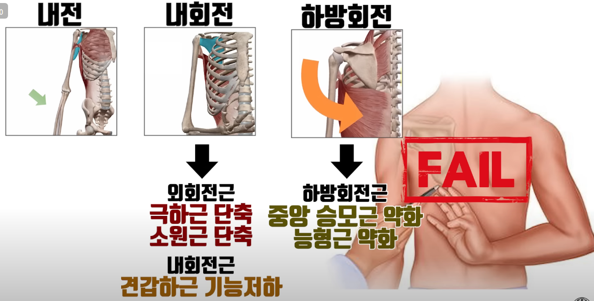
250921 | 아침_어깨 |  | 진행 운동 |  |  | 헬스
 | 영양 | O | 어깨 스트레칭 1
 | 저녁_어깨 |  | 어깨 스트레칭 2
 |  |  | 어깨 밴드 당기기
 |  |  | 등 날개뼈 모아주기
 |  |  | 어깨 원판
 |  |  | 등 날개뼈 스트레칭 1
 |  |  | 등 날개뼈 스트레칭 2
 |  |  | 걷기 10분
 |  |  | 자전거 20분
 |  |  | 앉아서 밑으로 당기는 어꺠운동

 |  |  |  |  |  |  | └> 오른쪽 어깨 안댐
 |  |  |  |  |  |  | └> 왼족 어깨는 댐

 |  |  |  |  |  |  | 수면 중 오른쪽 어깨 욱씬 통증 있던 거 같음
 |  |  |  |  |  |  | └> 꿈인지 아닌지 모름

 |  |  |  |  |  |  | 1900
 |  |  |  |  |  |  | └> 왼쪽 어깨 눌리는 느낌

250922 | 아침_어깨 |  |  |  |  | 휴식 | 아침
 | 영양 | O |  |  |  |  | └> 배탈? // 설사함 // 복통 + 요통
 | 저녁_어깨 | O |  |  |  |  | 요거트 유통기한 지난 것 어제 먹은게 원인으로 추청
 |  |  |  |  |  |  | └> 몸 컨디션 메롱

 |  |  |  |  |  |  | 1500
 |  |  |  |  |  |  | └> 양쪽 어깨 번갈아가며 눌리는 느낌

 |  |  |  |  |  |  | 2000
 |  |  |  |  |  |  | └> 오른쪽 어깨 욱씬 통증(2)

 |  |  |  |  |  |  |  |  |  | └> 오른쪽 팔 안 쪽 찌릿한 통증(2) 반복 X

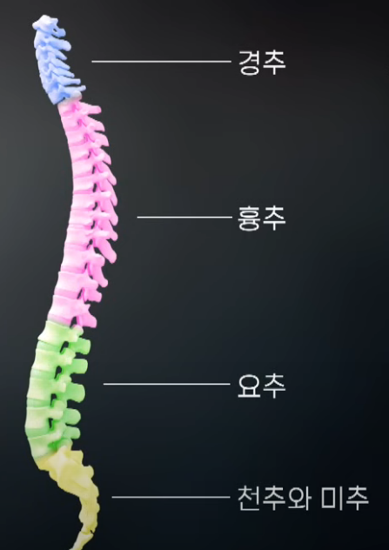
250923 | 아침_어깨 |  |  |  |  |  | 아침
 | 영양 | O |  |  |  |  | └> 왼쪽 어깨 눌리는 느낌
 | 저녁_어깨 | O |  |  |  |  | └> 등근육통
 |  |  |  |  |  |  | 1700
 |  |  |  |  |  |  | └> 오른쪽 어깨 욱씬 통증(2)

 |  |  |  |  |  |  | 2000
 |  |  |  |  |  |  | └> 오른쪽 어깨 욱씬 통증(2.5) // 통증 지속, 강도↑
 |  |  |  |  |  |  | └> 왼쪽 어깨 눌리는 느낌 // ++ 눌리는 느낌 多
 |  |  |  |  |  |  | └> 마트에서 돌아다닐 때

250924 | 아침_어깨 |  |  |  |  | PT | 2000
 | 영양 | O |  |  |  |  | └> 왼쪽 어깨 눌리는 느낌
 | 저녁_어깨

250925 | 아침_어깨 |  | 진행 운동 |  |  | 헬스 | 아침
 | 영양 | O | 러닝 (대부분 걷기) 20분 |  |  |  | └> 양쪽 승모근? 근육통
 | 저녁_어깨 | O | 자전거 20분 |  |  |  | └> 등 위쪽 근육통
 |  |  | 등 날개뼈 스트레칭 1 |  |  |  | └> 양쪽 어깨 번갈아가며 눌리는 느낌
 |  |  | 등 날개뼈 스트레칭 2 |  |  |  | 잇몸 일으키기 << 하면 안댐 // 허리 디스크에 안좋음
 |  |  | 하체 운동 (머신)
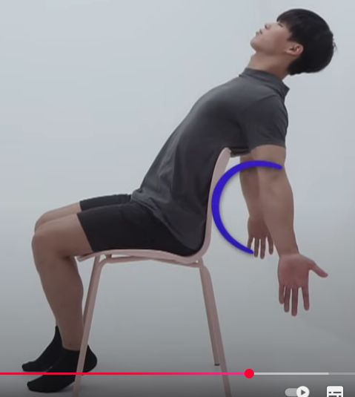
 |  |  | 복부? 운동 (머신) |  |  |  | 1900
 |  |  |  |  |  |  | └> 오른쪽 어깨 욱씬 통증(2)

 |  |  |  |  |  |  | 2100
 |  |  |  |  |  |  | └> 왼쪽 어깨 눌리는 느낌多

250926 | 아침_어깨 |  | 감기걸림 |  |  | PT | 아침
 | 영양 | O |  |  |  |  | └> 양쪽 승모근? 근육통
 | 저녁_어깨 | O |  |  |  |  | └> 등 위쪽 근육통
 |  |  |  |  |  |  | └> 왼쪽 어깨 눌리는 느낌

 |  |  |  |  |  |  | 2200
 |  |  |  |  |  |  | └> 왼쪽 어깨 눌리는 느낌

250927 | 아침_어깨 |  | 감기걸림 |  |  | 헬스장 | 새벽 0200
 | 영양 | O |  |  |  |  | └> 오른쪽 어깨 욱씬 통증(2)
 | 저녁_어깨
 |  |  |  |  |  |  | 아침

 |  |  |  |  |  |  | 2200
 |  |  |  |  |  |  | └> 왼쪽 어깨 눌리는 느낌多

250928 | 아침_어깨 | O | 몸살 + 코 감기 걸림 |  |  | 휴식 | 1200
 | 영양 | O | + 두통 |  |  |  | └> 오른쪽 어깨 욱씬 통증(2) |  |  | 0234026315
 | 저녁_어깨 |  | 감기약 복용 |  |  |  |  |  |  | 송파경찰서

250929 | 아침_어깨 |  | 감기약 복용 |  |  | 휴식 | 아침
 | 영양 | O |  |  |  |  | └> 양쪽 어깨 번갈아가며 눌리는 느낌
 | 저녁_어깨
 |  |  |  |  |  |  | 1700
 |  |  |  |  |  |  | └> 왼쪽 어깨 눌리는 느낌

250930 | 아침_어깨 |  | 감기약 복용 |  |  | 휴식 | 1300
 | 영양 | O |  |  |  |  | └> 오른쪽 어깨 욱씬 통증(2)
 | 저녁_어깨 | O
 |  |  |  |  |  |  | 2100
 |  |  |  |  |  |  | └> 왼쪽 어깨 눌리는 느낌
251001 | 아침_어깨 |  |  |  |  | PT
 | 영양 | O
 | 저녁_어깨
251002 | 아침_어깨 |  |  |  |  | 헬스 | 2200
 | 영양 | O |  |  |  |  | └> 왼쪽 어꺠 눌리는느낌
 | 저녁_어깨 | O |  |  |  |  | └> 왼쪽 어꺠승모 ~ 목쪽 걸리는 느낌? 뭔가 뭉친 통증(2)

251003 | 아침_어깨 |  |  |  |  | 헬스 | 아침
 | 영양 | O |  |  |  |  | └> 왼쪽 어꺠 눌리는느낌
 | 저녁_어깨 | O |  |  |  |  | └> 오른쪽 어깨 욱씬 통증(2)

 |  |  |  |  |  |  | 2200
 |  |  |  |  |  |  | └> 왼쪽 어꺠 눌리는느낌

251004 | 아침_어깨 |  |  |  |  | 헬스 | 1700
 | 영양 | O |  |  |  |  | └> 오른쪽 어깨 욱씬 통증(2)
 | 저녁_어깨 | O

251005 | 아침_어깨 |  |  |  |  | 휴식 | 1900
 | 영양 | O |  |  |  |  | └> 오른쪽 어깨 욱씬 통증(2)
 | 저녁_어깨 | O

251006 | 아침_어깨 | O |  |  |  | 휴식 | 아침
 | 영양 |  |  |  |  |  | └> 오른쪽 어깨 욱씬 통증(2.5)
 | 저녁_어깨 |  |  |  |  |  | └> 등 근육통

251007 | 아침_어깨 | O |  |  |  | 휴식 | 1200
 | 영양 | O |  |  |  |  | └> 오른쪽 어깨 욱씬 통증(2)
 | 저녁_어깨 | O |  |  |  |  | └> 등 근육통

 |  |  |  |  |  |  | 2200
 |  |  |  |  |  |  | └> 오른쪽 어깨 눌리는 느낌
251008 | 아침_어깨 | O |  |  |  | 휴식 | 아침
 | 영양 | O |  |  |  |  | └> 오른쪽 어깨 욱씬 통증(2)
 | 저녁_어깨 | O |  |  |  |  | └> 등 근육통

 |  |  |  |  |  |  | 2200
 |  |  |  |  |  |  | └> 오른쪽 어깨 욱씬 통증(2)

 |  |  |  |  |  |  |  |  | └> 오른쪽 팔 안쪽 찌릿 한 통증 간혈적
 |  |  |  |  |  |  |  |  | └> 251007 부터 존재했음

251009 | 아침_어깨 |  |  |  |  | 휴식 | 아침
 | 영양 | O |  |  |  |  | └> 왼쪽 어깨 눌리는 느낌
 | 저녁_어깨 | O
 |  |  |  |  |  |  | 2000
 |  |  |  |  |  |  | └> 오른쪽 어깨 욱씬 통증(2)
 |  |  |  |  |  |  | └> 왼쪽 어깨 눌리는 느낌

 |  |  |  |  |  |  |  |  | └> 오른쪽 팔 안쪽 찌릿 한 통증 간혈적
 |  |  |  |  |  |  |  |  | └> 251007 부터 존재했음
251010 | 아침_어깨 |  |  |  |  | 휴식 | 2200
 | 영양 | O |  |  |  |  | └> 왼쪽 어깨 눌리는 느낌
 | 저녁_어깨 | O

 |  |  |  |  |  |  |  |  | └> 오른쪽 팔 안쪽 찌릿 한 통증 간혈적
 |  |  |  |  |  |  |  |  | └> 251007 부터 존재했음
251011 | 아침_어깨 |  |  |  |  | 휴식 | 아침
 | 영양 | O |  |  |  |  | └> 왼쪽 어깨 눌리는 느낌
 | 저녁_어깨 | O
251012 | 아침_어깨 |  |  |  |  | 휴식 | 1200
 | 영양 | O |  |  |  |  | └> 왼쪽 어깨 눌리는 느낌
 | 저녁_어깨 | O |  |  |  |  |  |  | 승모 + 날개뼈 부근 // 뭉침 ???? 등 피거나 하면 근육통? 옴
 |  |  |  |  |  |  |  |  | 등 뻐근함 << 설날 내내 계속 이럼

251013 | 아침_어깨 |  |  |  |  | 휴식 | 2000
 | 영양 | O |  |  |  |  | └> 오른쪽 어깨 욱씬 통증(2)
 | 저녁_어깨

251014 | 아침_어깨 |  |  |  |  | 휴식 | 1600
 | 영양 | O |  |  |  |  | └> 오른쪽 어깨 욱씬 통증(2)
 | 저녁_어깨 | O
 |  |  |  |  |  |  | 2200
 |  |  |  |  |  |  | └> 왼쪽 어깨 눌리는 느낌

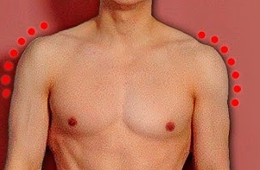
251015 | 아침_어깨 |  |  |  |  | PT | 1730
 | 영양 | O |  |  |  |  | └> 운동 후 오른쪽 어깨 욱씬? 통증(2) + 열감 -> 1830 사라짐
 | 저녁_어깨 | O

251016 | 아침_어깨 |  |  |  |  |  | 아침
 | 영양 | O |  |  |  |  | └> 등 근육통
 | 저녁_어깨 | O |  |  |  |  | └> 이두 쪽 ?? 약한 찌릿? 한 느낌 간혈적

 |  |  |  |  |  |  | 1830
 |  |  |  |  |  |  | └> 오른쪽 어깨 욱씬 통증(2)

251017 | 아침_어깨 |  |  |  |  |  | 아침
 | 영양 |  |  |  |  |  | └> 오른쪽 어깨 시큰 찌릿한 통증(3~4) 간혈적
 | 저녁_어깨 | O
 |  |  |  |  |  |  | 오후
 |  |  |  |  |  |  | └> 오른쪽 어깨 시큰 찌릿한 통증(3) 간혈적 아침에비해 빈도↓

 |  |  |  |  |  |  | 오른 쪽 팔 위로 들어올릴 때 발생? 하는 경우가 있음

251018 | 아침_어깨 |  |  |  |  | PT | 1800
 | 영양 | O |  |  |  |  | └> 오른쪽 // 왼쪽 어깨 번갈아 가며 눌리는 느낌
 | 저녁_어깨 | O |  |  |  |  | └> 등 근육통

 |  |  |  |  |  |  | 2400
 |  |  |  |  |  |  | └> 왼쪽 어깨 눌리는 느낌

251019 | 아침_어깨 |  |  |  |  | 헬스장 | ?????????
 | 영양 | O
 | 저녁_어깨 | O

251020 | 아침_어깨 |  | 맥주 음주 |  |  | 휴식 | ????????
 | 영양 | O
 | 저녁_어깨

251021 | 아침_어깨 | O |  |  |  | 휴식 | 아침
 | 영양 | O |  |  |  |  | └> 오른쪽 어깨 눌리는 느낌
 | 저녁_어깨 | O
 |  |  |  |  |  |  | 1600
 |  |  |  |  |  |  | └> 오른쪽 어깨 욱씬 통증(2)

251022 | 아침_어깨 | O |  |  |  | PT | 1300
 | 영양 | O |  |  |  |  | └> 왼쪽 어깨 눌리는 느낌
 | 저녁_어깨 |  |  |  |  |  | └> 등 근육통??

 |  |  |  |  |  |  | 2200
 |  |  |  |  |  |  | └> 왼쪽 어깨 눌리는 느낌

251023 | 아침_어깨 |  |  |  |  | 헬스 | 아침
 | 영양 | O |  |  |  |  | └> 등 근육통
 | 저녁_어깨

251024 | 아침_어깨 |  |  |  |  | 헬스 | 아침
 | 영양 | O |  |  |  |  | └> 등 근육통
 | 저녁_어깨
 |  |  |  |  |  |  | 저녁
 |  |  |  |  |  |  | └> 왼쪽 // 오른쪽 어깨 번갈아 눌리는 느낌
251025 | 아침_어깨 | O |  |  |  | 헬스 | 아침
 | 영양 | O |  |  |  |  | └> 오른쪽 어깨 눌리는 느낌
 | 저녁_어깨 | O |  |  |  |  | └> 오른쪽 어깨 욱씬 통증(2)

 |  |  |  |  |  |  | 1900
 |  |  |  |  |  |  | └> 오른쪽 어깨 욱씬 통증(2)
 |  |  |  |  |  |  | └> 왼쪽 어깨 눌리는 느낌

251026 | 아침_어깨 |  |  |  |  | 휴식 | 아침
 | 영양 | O |  |  |  |  | └> 오른쪽 어깨 눌리는 느낌
 | 저녁_어깨 | O |  |  |  |  | └> 오른쪽 어깨 욱씬 통증(2)

251027 | 아침_어깨 |  |  |  |  | 휴식 | 아침
 | 영양 |  |  |  |  |  | └> 오른쪽 어깨 욱씬 통증(2)
 | 저녁_어깨
 |  |  |  |  |  |  | 2000
 |  |  |  |  |  |  | └> 왼쪽 어깨 눌리는 느낌

 |  |  |  |  |  |  | 2200
 |  |  |  |  |  |  | └> 오른쪽 어깨 욱씬 통증(2)

251030 | 아침_어깨
 | 영양 | O
 | 저녁_어깨

251031 | 아침_어깨 | O |  |  |  | 헬스 | 아침
 | 영양 | O |  |  |  |  | └> 오른쪽 어깨 욱씬 통증(2)
 | 저녁_어깨

251101 | 아침_어깨 | O |  |  |  | 휴식 | 아침
 | 영양 | O |  |  |  |  | └> 오른쪽 어깨 욱씬 통증(2)
 | 저녁_어깨 | O

251102 | 아침_어깨 | O |  |  |  | 헬스 | 아침
 | 영양 | O |  |  |  |  | └> 오른쪽 어깨 욱씬 통증(2)
 | 저녁_어깨
 |  |  |  |  |  |  | 1900
 |  |  |  |  |  |  | └> 왼쪽 어깨 눌리는 느낌

251103 | 아침_어깨
 | 영양
 | 저녁_어깨

251104 | 아침_어깨 | O |  |  |  | 헬스 | 아침
 | 영양 | O |  |  |  |  | └> 오른쪽 어깨 눌리는 느낌
 | 저녁_어깨 | O |  |  |  |  | └> 오른쪽 어깨 느낌 이상함..
 |  |  |  |  |  |  | └> 오른쪽 어깨 안쪽 간지럽다? …. 집중 안댐…. 느낌 이상함

 |  |  |  |  |  |  | 1800
 |  |  |  |  |  |  | └> 오른쪽 어깨 욱씬 느낌 多 // 현재 몸 오감? 촉감등 둔해짐

 |  |  |  |  |  |  | 2200
 |  |  |  |  |  |  | └> 오른쪽 어깨 욱씬 욱씬 거림(3) // 어깨 안쪽 통증?

 |  |  |  |  |  |  | // 하루종일 졸림 -> 커피 + 에너지드링크 + 약 다 먹어도 상태 메롱

251105 | 아침_어깨 | O | 백트레이서 구현 6 정리 해둬야댐 |  |  | PT | 아침
 | 영양 | O | gdb로 세그먼트폴트 못잡아낼 수 있음 |  |  |  | └> 양쪽 어깨 긴장됨 -> 위쪽으로 자동으로 힘들어가는거 같음 ??
 | 저녁_어깨 | O | 그럴때 사용할 수 있는거
 |  |  |  |  |  |  | PT 후
 |  |  | 현재까지 PT 횟수 == 12? |  |  |  | 왼쪽 어깨 광배 위쪽??? 근육통 多 // 오른쪽 어깨 도 광배근 근육통 존재
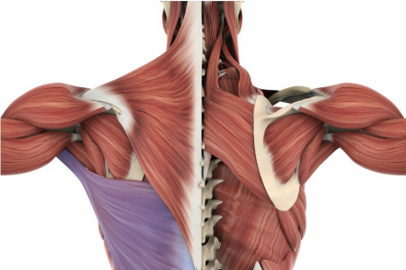
 |  |  |  |  |  |  |  |  |  |  | 할때는 이정도로 근육통 올지 모름;;

 |  |  |  |  |  |  | 왼쪽 어깨 눌리는 느낌

251106 | 아침_어깨 | O |  |  |  | 헬스 | 아침
 | 영양 | O |  |  |  |  | └> 왼쪽 어깨 눌리는 느낌
 | 저녁_어깨 | O |  |  |  |  | └> 왼쪽 어깨 욱씬 통증(2)

 |  |  |  |  |  |  | 2000
 |  |  |  |  |  |  | └> 오른쪽 어깨 눌리는 느낌
 |  |  |  |  |  |  | └> 오른쪽 어깨 욱씬 통증(2.5)

251107 | 아침_어깨 |  | 밴드 하루 1회 이상 해야댐 |  |  | PT | 1730
 | 영양 |  | 4종 세트 |  |  |  | └> 오른쪽 어깨 욱씬 통증(2)
 | 저녁_어깨 |  |  |  |  |  | └> 양쪽 어깨 욱씬 간지러운 느낌 남? // 1105 || 1106 보다 강도는 적음

PT
과거 병력
오른쪽 어깨 총 3회 수술
2016.11 방카르트 수술 (부평 성모 병원)
2018.02 방카르트 수술 (부평 성모 병원)
2022.12 슬랩으로 인한(이두박근 고정술) -> 건대 병원
2024.09 통증 재발 ~ 현재 치료 중

복용 중 약품
아로베스트정 20mg |  | 조인스정 200mg | 아펜탈정 100mg
에스코텐정10mg |  | msm | 글루코사민

현재 증상
왼쪽 어깨 맥박성 통증(2~3) + 눌리는 듯한 느낌 + 뻐근함
오른쪽 어깨 맥박성 통증(2~3) + 눌리는 듯한 느낌 + 뻐근함
└▶ 일상생활 (운전, 컴퓨터 이용, 필기 등)에서
통증 발생으로 일상생활에 지장이 있음

현재 치료 경과
2024.11.28 우측 어깨 스테로이드 주사
~ 최근 까지 재활 운동 중

스테로이드 + 재활 운동 전 통증(3~4) ─▶ 현재 통증(2~3) 으로 감소

질문
1. MRI 및 이학적 검사로 확인하였을 때 통증의 원인이 무엇인가요?
1-1 어떻게 하면 통증을 완화 및 제거 할 수 있을까요?

2. 3E PRP 시술이 대략 어떤 것 인가요?
2-1 3E PRP 시술보다 더 좋은게 있을까요?
2-2 3E PRP 시술을 받을 시 통증완화에 도움이 될까요?
2-3 서울 삼성 병원에서 3E PRP 시술이 가능할까요?

3. 라운드 숄더가 통증 발생의 원인이 될 수 있을까요?

4. 통증 완화 및 제거를 위해 할 수 있는게 어떤 것이 있나요?

250903 | 누워서 └ㅁ┘ 운동

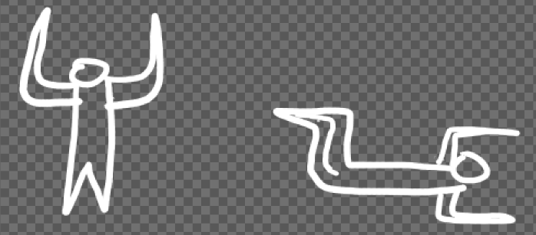

 | 팔 90도 각도
 | 날개뼈 바닥에 닿도록 모아줌
 | 허리가 바닥에 닿도록

 | 다리 이동 위 아래 이동 시 허리 뜨지 안을 정도로

 | 다리 양 옆 이동 시 허리 안뜨게

250905 | 벽에 기대고 밴드 운동
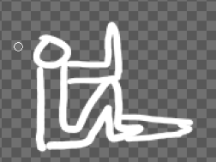

 | 무릎과 팔꿈치가 1자가 되도록
 | 손 바닥이 반대쪽 다리를 향하도록
 | 다리 안핀 상태에서도 버티는 팔에 힘이 들어가는 강도로
 | 다리 피며 버틸 때 날숨 5초
 | 다리 핀 후 내려갈 때 때 날숨 5초 -균일한 강도로
 | 올라오는 것 3초
 | 엉덩이 뼈 벽에 안닿아도댐

250905 | 선자세 밴드 - 날개뼈 앞으로 이동 45도 각도 위로

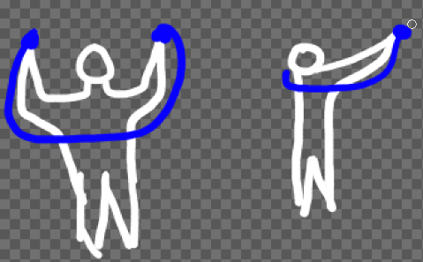

 | 핑크색 표시한 곳 힘 들어가야댐
 | 앞면 겨드랑이 옆 가슴근육 힘 들어가면 안댐

 | 날개뼈가 앞으로 이동할 수 있도록
 | 45도 정도 위쪽으로 이동 -> 3초 버틴 후 원상태로

Hello
 | 밀크시슬 |  | 실리마린 |  | 130.0 mg
 |  |  | 비타민B1 |  | 12.0 mg
 |  |  | 비타민B2 |  | 14.0 mg
 |  |  | 비타민B6 |  | 15.0 mg
 |  |  | 비타민D |  |  | 10 ug
 |  |  | 비타민E |  | 11.0 mg

 | 오메가3 |  | EPA & DHA 의합 |  | 900.0 mg
 |  |  | 비타민E |  | 11.0 mg

 | 아이클리어 |  | 루테인 |  | 18.2 mg
 |  |  | 지아잔틴 |  | 1.8 mg
 |  |  | 아스타잔틴 |  | 4.0 mg
 |  |  | 비타민A |  |  | 700 ug
 |  |  | 비타민C |  | 30.0 mg
 |  |  | 비타민E |  | 11.0 mg
 |  |  | 아연 |  | 8.5 mg

 | 아스타잔틴 미니 |  | 아스타잔틴 |  | 6.0 mg

 | 쏘팔메토 |  | 로르산 |  | 70.0 mg
 |  |  | 옥타코사놀 |  | 10.0 mg
 |  |  | 비타민B1 |  | 1.2 mg
 |  |  | 비타민B2 |  | 1.4 mg
 |  |  | 비타민B6 |  | 11.0 mg
 |  |  | 셀렌 |  |  | 55 ug
 |  |  | 아연 |  | 8.5 mg

 | 고려은단 비타민C |  | 비타민C |  | 1000.0 mg

 | NAC |  | N-Acetyl Cysteine |  | 1000.0 mg

 | Alpha GPC |  | Alpha GPC |  | 600.0 mg

 | PS |  | 포스파티딜세린 |  | 300.0 mg

 | BCAA |  | L-로이신 |  | 3500.0 mg
 |  |  | L-이소로이신 |  | 1750.0 mg
 |  |  | L-발린 |  | 1750.0 mg

 | Alpha Lipoic Acid |  | Alpha Lipoic Acid |  | 600.0 mg

 | 콘드로이친 |  | 뮤코다당 단백 |  | 1.2g
 |  |  | 비타민D |  |  | 10 ug
 |  |  | 비타민K |  |  | 70 ug
 |  |  | 망간 |  | 3.0 mg

 | MSM |  | MSM |  | 1000.0 mg

 |  |  |  |  |  |  |  |  | Alpha GPC | 600mg
 |  |  |  |  |  |  |  |  | EPA & DHA 의합 | 900mg
 |  |  |  |  |  |  |  |  | L-로이신 | 3500mg
 |  |  |  |  |  |  |  |  | L-발린 | 1750mg
 |  |  |  |  |  |  |  |  | L-이소로이신 | 1750mg
 |  |  |  |  |  |  |  |  | Lactase | 3000ALU
 |  |  |  |  |  |  |  |  | Lipase | 1500FIP
 |  |  |  |  |  |  |  |  | N-Acetyl Cysteine | 1000mg
 |  |  |  |  |  |  |  |  | Phytase | 5FTU
 |  |  |  |  |  |  |  |  | Protease | 30000HUT
 |  |  |  |  |  |  |  |  | 로르산 | 70mg
 |  |  |  |  |  |  |  |  | 루테인 | 18.2mg
 |  |  |  |  |  |  |  |  | 비오틴 | 300ug
 |  |  |  |  |  |  |  |  | 비타민A | 700ug
 |  |  |  |  |  |  |  |  | 비타민B1 | 13.2mg
 |  |  |  |  |  |  |  |  | 비타민B2 | 15.4mg
 |  |  |  |  |  |  |  |  | 비타민B6 | 26mg
 |  |  |  |  |  |  |  |  | 비타민C | 1030mg
 |  |  |  |  |  |  |  |  | 비타민D | 10ug
 |  |  |  |  |  |  |  |  | 비타민E | 33mg
 |  |  |  |  |  |  |  |  | 셀렌 | 55ug
 |  |  |  |  |  |  |  |  | 실리마린 | 130mg
 |  |  |  |  |  |  |  |  | 아스타잔틴 | 10mg
 |  |  |  |  |  |  |  |  | 아연 | 17mg
 |  |  |  |  |  |  |  |  | 옥타코사놀 | 10mg
 |  |  |  |  |  |  |  |  | 지아잔틴 | 1.8mg
 |  |  |  |  |  |  |  |  | 포스파티딜세린 | 300mg
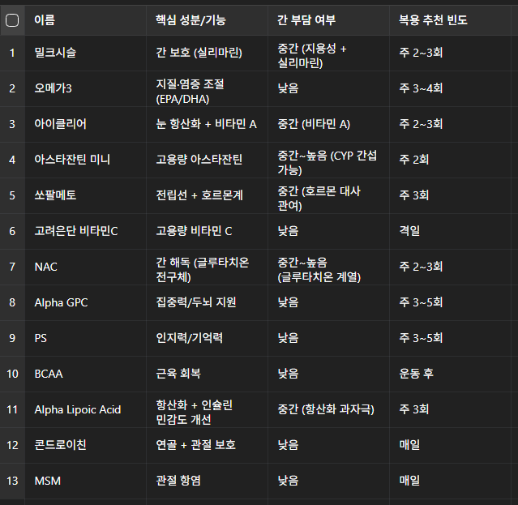

밀크시슬 | 1 |  |  |  | 1 |  |  | 2
아이클리어 |  | 1 |  |  |  | 1 |  | 2
NAC |  |  | 1 |  |  |  | 1 | 2
Alpha Lipoic Acid |  |  |  | 1 |  |  |  | 1
아스타잔틴 미니 |  | 1 |  |  |  | 1 |  | 2
오메가3 | 1 |  |  |  | 1 |  |  | 2
쏘팔메토 | 1 |  |  |  | 1 |  |  | 2
고려은단 비타민C |  |  | 1 | 1 |  |  |  | 2
콘드로이친 | 1 | 1 | 1 | 1 | 1 | 1 | 1 | 7
MSM | 1 | 1 | 1 | 1 | 1 | 1 | 1 | 7
 |  |  |  |  |  |  |  | 0
 |  |  |  |  |  |  |  | 0
 |  |  |  |  |  |  |  | 0

 | 1일 |  | 2일 |  | 3일 |  | 4일
 | 밀크시슬 |  | 아이클리어 |  | NAC |  | Alpha Lipoic Acid
 | 오메가3 |  | 아스타잔틴 미니 |  | 고려은단 비타민C |  | 고려은단 비타민C
 | 쏘팔메토 |  | 콘드로이친 |  | 콘드로이친 |  | 콘드로이친
 | 콘드로이친 |  | MSM |  | MSM |  | MSM
 | MSM |  |  |  | NMN |  | NMN

 | 날짜 |  |  | 복용 리스트
 | 1일차 |  |  | 🔹 밀크시슬 (실리마린)
 | 간세포 회복 / |  |  | 🔹 MSM
 | 항산화 안정화 |  |  | 🔹 비타민 C
 |  |  |  | 🔹 오메가3 (EPA/DHA)
 |  |  |  | 🔹 쏘팔메토
 |  |  |  | 🔹 아이클리어
 |  |  |  | 🔹 아스타잔틴 미니

 | 2일차 |  |  | 🔹 NMN (500 mg)
 | 세포대사 / |  |  | 🔹 Alpha Lipoic Acid (600 mg)
 | 항노화 활성화 |  |  | 🔹 MSM
 |  |  |  | 🔹 비타민 C
 |  |  |  | 🔹 오메가3 (EPA/DHA)
 |  |  |  | 🔹 쏘팔메토
 |  |  |  | 🔹 아이클리어
 |  |  |  | 🔹 아스타잔틴 미니

 | 3일차 |  |  | 🔹 NAC (1000 mg)
 | 간해독 / |  |  | 🔹 MSM
 | 관절 집중 회복 |  |  | 🔹 비타민 C
 |  |  |  | 🔹 콘드로이친
 |  |  |  | 🔹 오메가3 (EPA/DHA)
 |  |  |  | 🔹 쏘팔메토
 |  |  |  | 🔹 아이클리어
 |  |  |  | 🔹 아스타잔틴 미니

tr
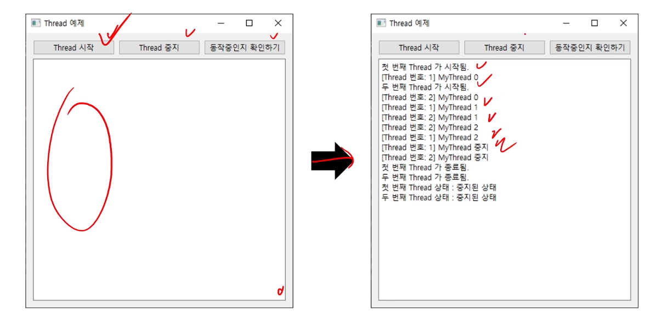
a | あ | ア | sa | さ | サ | na | な | ナ | ma | ま | マ | ra | ら | ラ
i | い | イ | shi | し | シ | ni | に | ニ | mi | み | ミ | ri | り | リ
u | う | ウ | su | す | ス | nu | ぬ | ヌ | mu | む | ム | ru | る | ル
e | え | エ | se | せ | セ | ne | ね | ネ | me | め | メ | re | れ | レ
o | お | オ | so | そ | ソ | no | の | ノ | mo | も | モ | ro | ろ | ロ
ka | か | カ | ta | た | タ | ha | は | ハ | ya | や | ヤ | wa | わ | ワ
ki | き | キ | chi | ち | チ | hi | ひ | ヒ | (i 없음) | - | - | (wi 없음) | - | -
ku | く | ク | tsu | つ | ツ | fu | ふ | フ | yu | ゆ | ユ | (we 없음) | - | -
ke | け | ケ | te | て | テ | he | へ | ヘ | (e 없음) | - | - | wo (o) | を | ヲ
ko | こ | コ | to | と | ト | ho | ほ | ホ | yo | よ | ヨ | n | ん | ン

 | 1. 탁음 (だくおん, 濁音) |  |  |  |  | 2. 반탁음 (はんだくおん, 半濁音)
 | 행: か・さ・た・は 행에만 붙음 |  |  |  |  | 행: **하행(は행)**에만 적용됨
 | 카 -> 가 // 사 -> 자 // 타 -> 다 // 하 -> 바 |  |  |  |  | 하 -> 파

